products
external_source | external_id | category_code | product_name | brand | description | price | currency | stock_status | image_preview | thumbnail_url | local_image_path | source_url | use_product | mood_code
IKEA | 104.890.09 | SOFA | GLOSTAD 글로스타드 2인용소파 - 크니사 다크그레이 | IKEA | GLOSTAD 글로스타드 2인용소파 - 크니사 다크그레이. GLOSTAD 글로스타드 소파는 심플한 디자인을 자랑하며, 두툼한 시트와 푹신한 팔걸이, 부드러운 등쿠션이 제자리에 고정되어 있어 편안한 착석감을 선사해요. 소파의 무게가 가벼워 집에서 가구를 재배치하거나 새 집으로 이사할 때 쉽게 옮길 수 있습니다. 완만하게 경사진 다리는 소파의 안정성을 높여주고 개성 있는 느낌을 선사합니다. 나사 8개만으로 쉽고 빠르게 조립할 수 있도록 설계되었습니다. 작고 귀여운 소파로 좁은 공간에도 잘 어울립니다. 커버를 벗길 수 없습니다. | 140000 | KRW | https://schema.org/InStock | 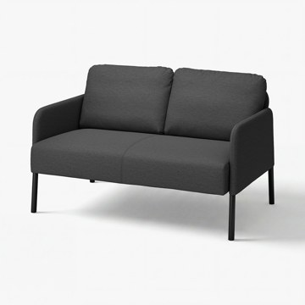 | https://www.ikea.com/kr/ko/images/products/glostad-2-seat-sofa-knisa-dark-grey__1577178_pe1033002_s5.jpg | output_sofa\images\104.890.09.jpg | https://www.ikea.com/kr/ko/p/glostad-2-seat-sofa-knisa-dark-grey-10489009/ | 검토
IKEA | 004.888.21 | SOFA | GLOSTAD 글로스타드 2인용소파 - 크니사 미디엄블루 | IKEA | GLOSTAD 글로스타드 2인용소파 - 크니사 미디엄블루. GLOSTAD 글로스타드 소파는 심플한 디자인을 자랑하며, 두툼한 시트와 푹신한 팔걸이, 부드러운 등쿠션이 제자리에 고정되어 있어 편안한 착석감을 선사해요. 소파의 무게가 가벼워 집에서 가구를 재배치하거나 새 집으로 이사할 때 쉽게 옮길 수 있습니다. 완만하게 경사진 다리는 소파의 안정성을 높여주고 개성 있는 느낌을 선사합니다. 나사 8개만으로 쉽고 빠르게 조립할 수 있도록 설계되었습니다. 작고 귀여운 소파로 좁은 공간에도 잘 어울립니다. 커버를 벗길 수 없습니다. | 140000 | KRW | https://schema.org/InStock | 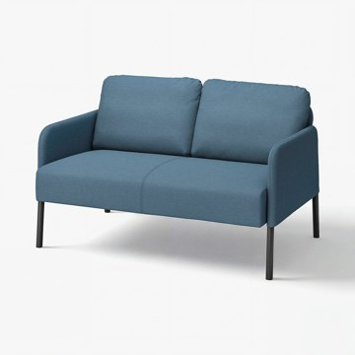 | https://www.ikea.com/kr/ko/images/products/glostad-2-seat-sofa-knisa-medium-blue__1578500_pe1034143_s5.jpg | output_sofa\images\004.888.21.jpg | https://www.ikea.com/kr/ko/p/glostad-2-seat-sofa-knisa-medium-blue-00488821/ | 검토
IKEA | 295.090.26 | SOFA | EKTORP 엑토르프 2인용소파 - 실란다 라이트베이지 | IKEA | EKTORP 엑토르프 2인용소파 - 실란다 라이트베이지. 등받이 쿠션은 폴리에스테르섬유 충전재를 사용하여 편안하며 각각 다른 느낌의 양면을 번갈아 사용할 수 있습니다. 시트쿠션에 고탄력폼과 폴리에스테르섬유 충전재를 넣어서 앉았을 때 편안하고 복원력이 뛰어납니다. 멜란지 효과가 들어간 KILANDA 실란다 패브릭은 소재의 90% 이상이 재활용 폴리에스테르이며 표면이 부드럽습니다. 커버는 분리하여 물세탁이 가능하기 때문에 오랫동안 깨끗하게 사용할 수 있습니다. 10년 품질보증. 자세한 내용은 품질보증 브로슈어를 참조하세요. | 479000 | KRW | https://schema.org/InStock | 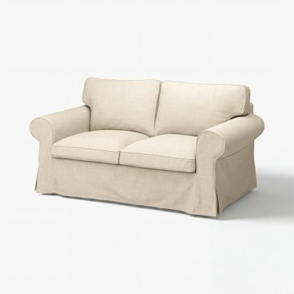 | https://www.ikea.com/kr/ko/images/products/ektorp-2-seat-sofa-kilanda-light-beige__1577714_pe1033461_s5.jpg | output_sofa\images\295.090.26.jpg | https://www.ikea.com/kr/ko/p/ektorp-2-seat-sofa-kilanda-light-beige-s29509026/ | 검토
IKEA | 595.090.20 | SOFA | EKTORP 엑토르프 2인용소파 - 칼스호브 베이지/멀티컬러 | IKEA | EKTORP 엑토르프 2인용소파 - 칼스호브 베이지/멀티컬러. 등받이 쿠션은 폴리에스테르섬유 충전재를 사용하여 편안하며 각각 다른 느낌의 양면을 번갈아 사용할 수 있습니다. 시트쿠션에 고탄력폼과 폴리에스테르섬유 충전재를 넣어서 앉았을 때 편안하고 복원력이 뛰어납니다. 내구성이 우수한 커버는 선염 100% 면 패브릭인 칼스호브로 만들었고, 클래식한 스트라이프 패턴으로 장식했어요. 천연 소재로 만들어 피부에 닿는 패브릭의 감촉이 부드럽죠. 커버는 세탁기로 빨아 쓸 수 있으며 간편하게 벗겨내고 다시 씌울 수 있어 관리하기가 편합니다. | 529000 | KRW | https://schema.org/InStock | 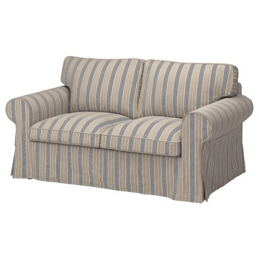 | https://www.ikea.com/kr/ko/images/products/ektorp-2-seat-sofa-karlshov-beige-multicolour__1194837_pe902083_s5.jpg | output_sofa\images\595.090.20.jpg | https://www.ikea.com/kr/ko/p/ektorp-2-seat-sofa-karlshov-beige-multicolour-s59509020/ | 검토
IKEA | 195.090.17 | SOFA | EKTORP 엑토르프 2인용소파 - 하케보 그레이그린 | IKEA | EKTORP 엑토르프 2인용소파 - 하케보 그레이그린. 등받이 쿠션은 폴리에스테르섬유 충전재를 사용하여 편안하며 각각 다른 느낌의 양면을 번갈아 사용할 수 있습니다. 시트쿠션에 고탄력폼과 폴리에스테르섬유 충전재를 넣어서 앉았을 때 편안하고 복원력이 뛰어납니다. HAKEBO 하케보 커버는 부드럽고 매끈한 느낌으로 질감이 우수해 소파를 더욱 편안하고 친근하게 만들어 줍니다. 커버는 분리하여 물세탁이 가능하기 때문에 오랫동안 깨끗하게 사용할 수 있습니다. 여러 가지 커버 중에서 집과 잘 어울리고 마음에 드는 커버를 선택할 수 있죠. | 429000 | KRW | https://schema.org/InStock | 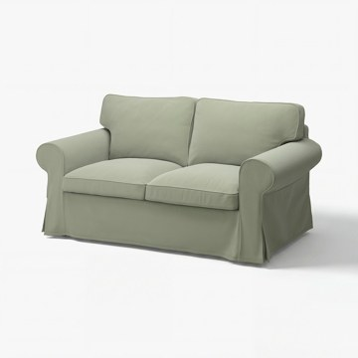 | https://www.ikea.com/kr/ko/images/products/ektorp-2-seat-sofa-hakebo-grey-green__1577713_pe1033460_s5.jpg | output_sofa\images\195.090.17.jpg | https://www.ikea.com/kr/ko/p/ektorp-2-seat-sofa-hakebo-grey-green-s19509017/ | 검토
IKEA | 995.090.23 | SOFA | EKTORP 엑토르프 2인용소파 - 실란다 다크블루 | IKEA | EKTORP 엑토르프 2인용소파 - 실란다 다크블루. 등받이 쿠션은 폴리에스테르섬유 충전재를 사용하여 편안하며 각각 다른 느낌의 양면을 번갈아 사용할 수 있습니다. 시트쿠션에 고탄력폼과 폴리에스테르섬유 충전재를 넣어서 앉았을 때 편안하고 복원력이 뛰어납니다. 멜란지 효과가 들어간 KILANDA 실란다 패브릭은 소재의 90% 이상이 재활용 폴리에스테르이며 표면이 부드럽습니다. 커버는 분리하여 물세탁이 가능하기 때문에 오랫동안 깨끗하게 사용할 수 있습니다. 여러 가지 커버 중에서 집과 잘 어울리고 마음에 드는 커버를 선택할 수 있죠. | 479000 | KRW | https://schema.org/InStock | 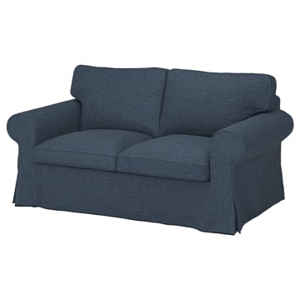 | https://www.ikea.com/kr/ko/images/products/ektorp-2-seat-sofa-kilanda-dark-blue__1194825_pe902075_s5.jpg | output_sofa\images\995.090.23.jpg | https://www.ikea.com/kr/ko/p/ektorp-2-seat-sofa-kilanda-dark-blue-s99509023/ | 검토
IKEA | 895.090.14 | SOFA | EKTORP 엑토르프 2인용소파 - 하케보 다크그레이 | IKEA | EKTORP 엑토르프 2인용소파 - 하케보 다크그레이. 등받이 쿠션은 폴리에스테르섬유 충전재를 사용하여 편안하며 각각 다른 느낌의 양면을 번갈아 사용할 수 있습니다. 시트쿠션에 고탄력폼과 폴리에스테르섬유 충전재를 넣어서 앉았을 때 편안하고 복원력이 뛰어납니다. HAKEBO 하케보 커버는 부드럽고 매끈한 느낌으로 질감이 우수해 소파를 더욱 편안하고 친근하게 만들어 줍니다. 커버는 분리하여 물세탁이 가능하기 때문에 오랫동안 깨끗하게 사용할 수 있습니다. 여러 가지 커버 중에서 집과 잘 어울리고 마음에 드는 커버를 선택할 수 있죠. | 429000 | KRW | https://schema.org/InStock | 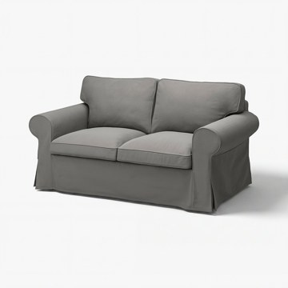 | https://www.ikea.com/kr/ko/images/products/ektorp-2-seat-sofa-hakebo-dark-grey__1577718_pe1033462_s5.jpg | output_sofa\images\895.090.14.jpg | https://www.ikea.com/kr/ko/p/ektorp-2-seat-sofa-hakebo-dark-grey-s89509014/ | 검토
IKEA | 705.708.36 | SOFA | DYVLINGE 뒤블링에 회전라운지체어 - 셸링에 그린 | IKEA | DYVLINGE 뒤블링에 회전라운지체어 - 셸링에 그린. 다양한 IKEA의 클래식 아이템이 새로운 모습으로 재탄생한 Nytillverkad 뉘틸베르카드 컬렉션의 일부예요. DYVLINGE 뒤블링에 회전 이지체어는 1967년 IKEA 카탈로그에 MILA 밀라라는 이름으로 출시되었어요. 그 당시에도 몸 전체의 긴장을 자연스럽게 풀 수 있는 자세로 앉을 수 있는 제품이었죠. Nytillverkad 뉘틸베르카드 컬렉션으로 다시 돌아온 이 이지체어의 지지대에는 4개가 아닌 5개의 다리를 적용해 넘어질 위험을 최소화했어요. | 249000 | KRW | https://schema.org/InStock | 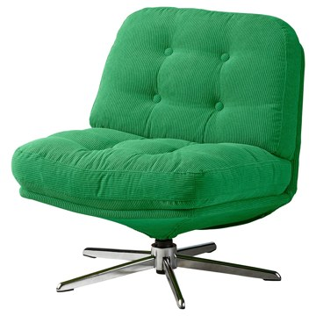 | https://www.ikea.com/kr/ko/images/products/dyvlinge-swivel-easy-chair-kelinge-green__1205904_pe907276_s5.jpg | output_sofa\images\705.708.36.jpg | https://www.ikea.com/kr/ko/p/dyvlinge-swivel-easy-chair-kelinge-green-70570836/ | 검토
IKEA | 406.238.60 | SOFA | DYVLINGE 뒤블링에 회전라운지체어 - 셸링에 베이지 | IKEA | DYVLINGE 뒤블링에 회전라운지체어 - 셸링에 베이지. DYVLINGE 뒤블링에 회전 이지체어는 1967년 IKEA 카탈로그에 MILA 밀라라는 이름으로 출시되었어요. 그 당시에도 몸 전체의 긴장을 자연스럽게 풀 수 있는 자세로 앉을 수 있는 제품이었죠. Nytillverkad 뉘틸베르카드 컬렉션으로 다시 돌아온 이 이지체어의 지지대에는 4개가 아닌 5개의 다리를 적용해 넘어질 위험을 최소화했어요. 넓은 시트, 살짝 젖혀진 등받이, 회전 기능 덕분에 나에게 딱 맞는 편안한 앉은 자세를 쉽게 찾을 수 있습니다. | 249000 | KRW | https://schema.org/InStock | 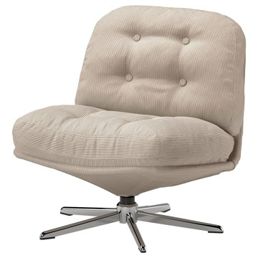 | https://www.ikea.com/kr/ko/images/products/dyvlinge-swivel-easy-chair-kelinge-beige__1457402_pe992618_s5.jpg | output_sofa\images\406.238.60.jpg | https://www.ikea.com/kr/ko/p/dyvlinge-swivel-easy-chair-kelinge-beige-40623860/ | 검토
IKEA | 205.708.29 | SOFA | DYVLINGE 뒤블링에 회전라운지체어 - 셸링에 블랙 | IKEA | DYVLINGE 뒤블링에 회전라운지체어 - 셸링에 블랙. 다양한 IKEA의 클래식 아이템이 새로운 모습으로 재탄생한 Nytillverkad 뉘틸베르카드 컬렉션의 일부예요. DYVLINGE 뒤블링에 회전 이지체어는 1967년 IKEA 카탈로그에 MILA 밀라라는 이름으로 출시되었어요. 그 당시에도 몸 전체의 긴장을 자연스럽게 풀 수 있는 자세로 앉을 수 있는 제품이었죠. Nytillverkad 뉘틸베르카드 컬렉션으로 다시 돌아온 이 이지체어의 지지대에는 4개가 아닌 5개의 다리를 적용해 넘어질 위험을 최소화했어요. | 249000 | KRW | https://schema.org/InStock | 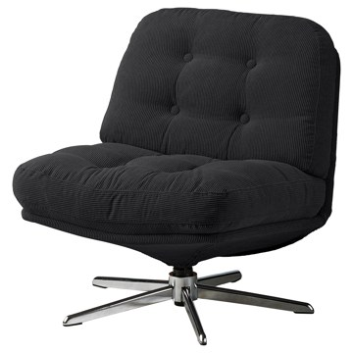 | https://www.ikea.com/kr/ko/images/products/dyvlinge-swivel-easy-chair-kelinge-black__1205899_pe907271_s5.jpg | output_sofa\images\205.708.29.jpg | https://www.ikea.com/kr/ko/p/dyvlinge-swivel-easy-chair-kelinge-black-20570829/ | 검토
IKEA | 805.819.19 | SOFA | DYVLINGE 뒤블링에 회전라운지체어 - 셸링에 오렌지 | IKEA | DYVLINGE 뒤블링에 회전라운지체어 - 셸링에 오렌지. 다양한 IKEA의 클래식 아이템이 새로운 모습으로 재탄생한 Nytillverkad 뉘틸베르카드 컬렉션의 일부예요. DYVLINGE 뒤블링에 회전 이지체어는 1967년 IKEA 카탈로그에 MILA 밀라라는 이름으로 출시되었어요. 그 당시에도 몸 전체의 긴장을 자연스럽게 풀 수 있는 자세로 앉을 수 있는 제품이었죠. Nytillverkad 뉘틸베르카드 컬렉션으로 다시 돌아온 이 이지체어의 지지대에는 4개가 아닌 5개의 다리를 적용해 넘어질 위험을 최소화했어요. | 249000 | KRW | https://schema.org/InStock | 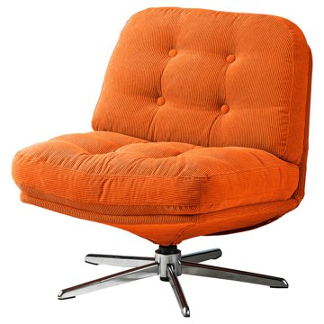 | https://www.ikea.com/kr/ko/images/products/dyvlinge-swivel-easy-chair-kelinge-orange__1322501_pe942192_s5.jpg | output_sofa\images\805.819.19.jpg | https://www.ikea.com/kr/ko/p/dyvlinge-swivel-easy-chair-kelinge-orange-80581919/ | 검토
IKEA | 495.090.11 | SOFA | EKTORP 엑토르프 3인용소파 - 실란다 라이트베이지 | IKEA | EKTORP 엑토르프 3인용소파 - 실란다 라이트베이지. 등받이 쿠션은 폴리에스테르섬유 충전재를 사용하여 편안하며 각각 다른 느낌의 양면을 번갈아 사용할 수 있습니다. 시트쿠션에 고탄력폼과 폴리에스테르섬유 충전재를 넣어서 앉았을 때 편안하고 복원력이 뛰어납니다. 멜란지 효과가 들어간 KILANDA 실란다 패브릭은 소재의 90% 이상이 재활용 폴리에스테르이며 표면이 부드럽습니다. 커버는 분리하여 물세탁이 가능하기 때문에 오랫동안 깨끗하게 사용할 수 있습니다. 10년 품질보증. 자세한 내용은 품질보증 브로슈어를 참조하세요. | 599000 | KRW | https://schema.org/InStock | 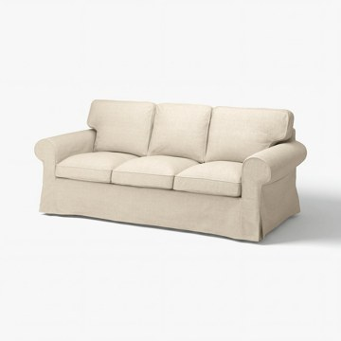 | https://www.ikea.com/kr/ko/images/products/ektorp-3-seat-sofa-kilanda-light-beige__1577723_pe1033470_s5.jpg | output_sofa\images\495.090.11.jpg | https://www.ikea.com/kr/ko/p/ektorp-3-seat-sofa-kilanda-light-beige-s49509011/ | 검토
IKEA | 095.090.08 | SOFA | EKTORP 엑토르프 3인용소파 - 실란다 다크블루 | IKEA | EKTORP 엑토르프 3인용소파 - 실란다 다크블루. 등받이 쿠션은 폴리에스테르섬유 충전재를 사용하여 편안하며 각각 다른 느낌의 양면을 번갈아 사용할 수 있습니다. 시트쿠션에 고탄력폼과 폴리에스테르섬유 충전재를 넣어서 앉았을 때 편안하고 복원력이 뛰어납니다. 멜란지 효과가 들어간 KILANDA 실란다 패브릭은 소재의 90% 이상이 재활용 폴리에스테르이며 표면이 부드럽습니다. 커버는 분리하여 물세탁이 가능하기 때문에 오랫동안 깨끗하게 사용할 수 있습니다. 여러 가지 커버 중에서 집과 잘 어울리고 마음에 드는 커버를 선택할 수 있죠. | 599000 | KRW | https://schema.org/InStock | 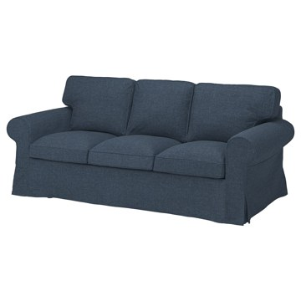 | https://www.ikea.com/kr/ko/images/products/ektorp-3-seat-sofa-kilanda-dark-blue__1194843_pe902111_s5.jpg | output_sofa\images\095.090.08.jpg | https://www.ikea.com/kr/ko/p/ektorp-3-seat-sofa-kilanda-dark-blue-s09509008/ | 검토
IKEA | 695.090.05 | SOFA | EKTORP 엑토르프 3인용소파 - 칼스호브 베이지/멀티컬러 | IKEA | EKTORP 엑토르프 3인용소파 - 칼스호브 베이지/멀티컬러. 등받이 쿠션은 폴리에스테르섬유 충전재를 사용하여 편안하며 각각 다른 느낌의 양면을 번갈아 사용할 수 있습니다. 시트쿠션에 고탄력폼과 폴리에스테르섬유 충전재를 넣어서 앉았을 때 편안하고 복원력이 뛰어납니다. 내구성이 우수한 커버는 선염 100% 면 패브릭인 칼스호브로 만들었고, 클래식한 스트라이프 패턴으로 장식했어요. 천연 소재로 만들어 피부에 닿는 패브릭의 감촉이 부드럽죠. 커버는 세탁기로 빨아 쓸 수 있으며 간편하게 벗겨내고 다시 씌울 수 있어 관리하기가 편합니다. | 649000 | KRW | https://schema.org/InStock | 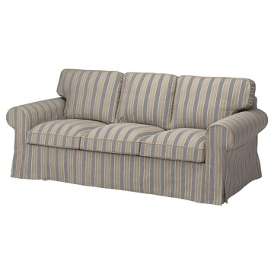 | https://www.ikea.com/kr/ko/images/products/ektorp-3-seat-sofa-karlshov-beige-multicolour__1194859_pe902109_s5.jpg | output_sofa\images\695.090.05.jpg | https://www.ikea.com/kr/ko/p/ektorp-3-seat-sofa-karlshov-beige-multicolour-s69509005/ | 검토
IKEA | 395.090.02 | SOFA | EKTORP 엑토르프 3인용소파 - 하케보 그레이그린 | IKEA | EKTORP 엑토르프 3인용소파 - 하케보 그레이그린. 등받이 쿠션은 폴리에스테르섬유 충전재를 사용하여 편안하며 각각 다른 느낌의 양면을 번갈아 사용할 수 있습니다. 시트쿠션에 고탄력폼과 폴리에스테르섬유 충전재를 넣어서 앉았을 때 편안하고 복원력이 뛰어납니다. HAKEBO 하케보 커버는 부드럽고 매끈한 느낌으로 질감이 우수해 소파를 더욱 편안하고 친근하게 만들어 줍니다. 여러 가지 커버 중에서 집과 잘 어울리고 마음에 드는 커버를 선택할 수 있죠. 커버는 분리하여 물세탁이 가능하기 때문에 오랫동안 깨끗하게 사용할 수 있습니다. | 549000 | KRW | https://schema.org/InStock | 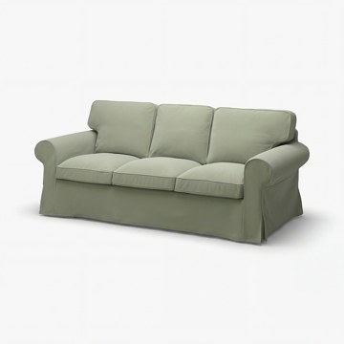 | https://www.ikea.com/kr/ko/images/products/ektorp-3-seat-sofa-hakebo-grey-green__1577722_pe1033469_s5.jpg | output_sofa\images\395.090.02.jpg | https://www.ikea.com/kr/ko/p/ektorp-3-seat-sofa-hakebo-grey-green-s39509002/ | 검토
IKEA | 195.089.99 | SOFA | EKTORP 엑토르프 3인용소파 - 하케보 다크그레이 | IKEA | EKTORP 엑토르프 3인용소파 - 하케보 다크그레이. 등받이 쿠션은 폴리에스테르섬유 충전재를 사용하여 편안하며 각각 다른 느낌의 양면을 번갈아 사용할 수 있습니다. 시트쿠션에 고탄력폼과 폴리에스테르섬유 충전재를 넣어서 앉았을 때 편안하고 복원력이 뛰어납니다. HAKEBO 하케보 커버는 부드럽고 매끈한 느낌으로 질감이 우수해 소파를 더욱 편안하고 친근하게 만들어 줍니다. 여러 가지 커버 중에서 집과 잘 어울리고 마음에 드는 커버를 선택할 수 있죠. 커버는 분리하여 물세탁이 가능하기 때문에 오랫동안 깨끗하게 사용할 수 있습니다. | 549000 | KRW | https://schema.org/InStock | 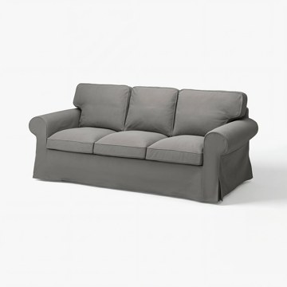 | https://www.ikea.com/kr/ko/images/products/ektorp-3-seat-sofa-hakebo-dark-grey__1577720_pe1033467_s5.jpg | output_sofa\images\195.089.99.jpg | https://www.ikea.com/kr/ko/p/ektorp-3-seat-sofa-hakebo-dark-grey-s19508999/ | 검토
IKEA | 092.703.04 | SOFA | LANDSKRONA 란스크로나 3인용소파 - 그란/봄스타드 골든브라운/메탈 | IKEA | LANDSKRONA 란스크로나 3인용소파 - 그란/봄스타드 골든브라운/메탈. 커버와 어울리는 다리 슬리브 포함. 커버를 벗길 수 없습니다. 그레인 가죽은 얇은 보호 코팅 처리를 거쳐 자국, 주름, 색감 변화 등 자연스러운 느낌을 간직합니다. 따라서 표면을 두껍게 코팅 처리한 가죽보다 햇빛과 때, 액체, 긁힘에 약합니다. 시트쿠션과 등쿠션, 팔걸이 내부, 상단, 앞면은 자연스러운 색감이 특징인 부드럽고 매끈하면서 튼튼한 GRANN 그란 그레인 가죽으로 덮여 있어요. 다른 면은 BOMSTAD 봄스타드 코팅 패브릭이 사용되었어요. | 1029000 | KRW | https://schema.org/InStock | 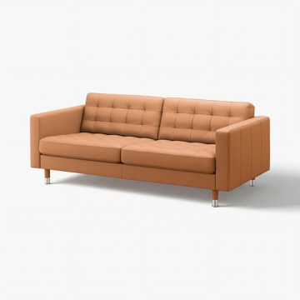 | https://www.ikea.com/kr/ko/images/products/landskrona-3-seat-sofa-grann-bomstad-golden-brown-metal__1576952_pe1032843_s5.jpg | output_sofa\images\092.703.04.jpg | https://www.ikea.com/kr/ko/p/landskrona-3-seat-sofa-grann-bomstad-golden-brown-metal-s09270304/ | 검토
IKEA | 790.317.01 | SOFA | LANDSKRONA 란스크로나 3인용소파 - 그란/봄스타드 블랙/메탈 | IKEA | LANDSKRONA 란스크로나 3인용소파 - 그란/봄스타드 블랙/메탈. 두께 1.2mm의 그레인 가죽을 사용하여 매끄럽고 부드럽습니다. 내구성이 높은 코팅 패브릭 커버를 사용하여 가죽과 같은 느낌과 질감을 살렸습니다. 시트쿠션에 고탄성폼과 폴리에스테르 섬유 충전재를 넣어서 더욱 편안합니다. 팔걸이를 분리할 수 있고 긴의자에 쉽게 설치할 수 있어요. 10년 품질보증. 자세한 내용은 품질보증 브로슈어를 참조하세요. 커버와 어울리는 다리 슬리브 포함. 커버를 벗길 수 없습니다. | 1029000 | KRW | https://schema.org/InStock | 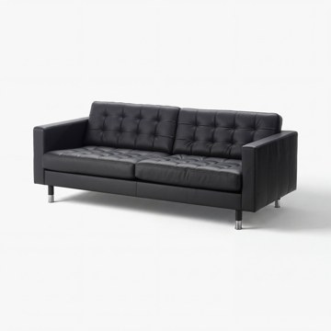 | https://www.ikea.com/kr/ko/images/products/landskrona-three-seat-sofa-grann-bomstad-black-metal__1576905_pe1032802_s5.jpg | output_sofa\images\790.317.01.jpg | https://www.ikea.com/kr/ko/p/landskrona-three-seat-sofa-grann-bomstad-black-metal-s79031701/ | 검토
IKEA | 192.757.73 | SOFA | LANDSKRONA 란스크로나 3인용소파 - 그란/봄스타드 다크베이지/우드 | IKEA | LANDSKRONA 란스크로나 3인용소파 - 그란/봄스타드 다크베이지/우드. 피부에 닿는 면은 부드럽고 매끄러우며 튼튼한 그레인 가죽 소재의 GRANN 그란으로 덮여 있어요. 이 가죽은 자연스러운 색감이 돋보입니다. 이외의 면은 BOMSTAD 봄스타드 코팅 패브릭으로 마감되었습니다. 시트쿠션에 고탄성폼과 폴리에스테르 섬유 충전재를 넣어서 더욱 편안합니다. 팔걸이를 분리할 수 있고 긴의자에 쉽게 설치할 수 있어요. 10년간 품질보증을 제공합니다. 자세한 내용은 품질보증서의 약관을 참조하세요. 커버와 어울리는 다리 슬리브 포함. | 1029000 | KRW | https://schema.org/InStock | 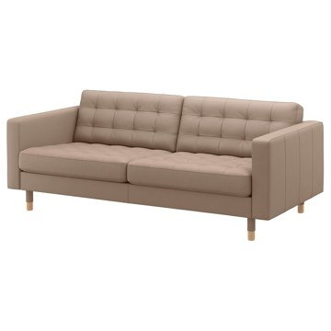 | https://www.ikea.com/kr/ko/images/products/landskrona-3-seat-sofa-grann-bomstad-dark-beige-wood__0609054_pe684295_s5.jpg | output_sofa\images\192.757.73.jpg | https://www.ikea.com/kr/ko/p/landskrona-3-seat-sofa-grann-bomstad-dark-beige-wood-s19275773/ | 검토
IKEA | 792.757.70 | SOFA | LANDSKRONA 란스크로나 3인용소파 - 그란/봄스타드 다크베이지/메탈 | IKEA | LANDSKRONA 란스크로나 3인용소파 - 그란/봄스타드 다크베이지/메탈. 피부에 닿는 면은 부드럽고 매끄러우며 튼튼한 그레인 가죽 소재의 GRANN 그란으로 덮여 있어요. 이 가죽은 자연스러운 색감이 돋보입니다. 이외의 면은 BOMSTAD 봄스타드 코팅 패브릭으로 마감되었습니다. 시트쿠션에 고탄성폼과 폴리에스테르 섬유 충전재를 넣어서 더욱 편안합니다. 팔걸이를 분리할 수 있고 긴의자에 쉽게 설치할 수 있어요. 10년간 품질보증을 제공합니다. 자세한 내용은 품질보증서의 약관을 참조하세요. 커버와 어울리는 다리 슬리브 포함. | 1029000 | KRW | https://schema.org/InStock | 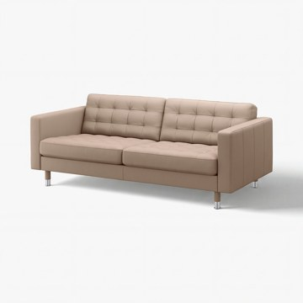 | https://www.ikea.com/kr/ko/images/products/landskrona-3-seat-sofa-grann-bomstad-dark-beige-metal__1577177_pe1032996_s5.jpg | output_sofa\images\792.757.70.jpg | https://www.ikea.com/kr/ko/p/landskrona-3-seat-sofa-grann-bomstad-dark-beige-metal-s79275770/ | 검토
IKEA | 405.959.37 | SOFA | GLOSTAD 글로스타드 3인용소파 - 크니사 다크그레이 | IKEA | GLOSTAD 글로스타드 3인용소파 - 크니사 다크그레이. GLOSTAD 글로스타드 소파는 심플한 디자인을 자랑하며, 두툼한 시트와 푹신한 팔걸이, 부드러운 등쿠션이 제자리에 고정되어 있어 편안한 착석감을 선사해요. 소파의 무게가 가벼워 집에서 가구를 재배치하거나 새 집으로 이사할 때 쉽게 옮길 수 있습니다. 완만하게 경사진 다리는 소파의 안정성을 높여주고 개성 있는 느낌을 선사합니다. 이러한 디자인은 생산 과정에서 소재를 더 효율적으로 사용할 수 있기 때문에 환경을 보호함과 더불어 낮은 가격으로 제공할 수 있습니다. | 199000 | KRW | https://schema.org/InStock | 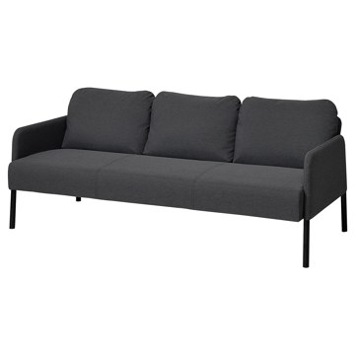 | https://www.ikea.com/kr/ko/images/products/glostad-3-seat-sofa-knisa-dark-grey__1234948_pe917261_s5.jpg | output_sofa\images\405.959.37.jpg | https://www.ikea.com/kr/ko/p/glostad-3-seat-sofa-knisa-dark-grey-40595937/ | 검토
IKEA | 305.959.33 | SOFA | GLOSTAD 글로스타드 3인용소파 - 크니사 미디엄블루 | IKEA | GLOSTAD 글로스타드 3인용소파 - 크니사 미디엄블루. GLOSTAD 글로스타드 소파는 심플한 디자인을 자랑하며, 두툼한 시트와 푹신한 팔걸이, 부드러운 등쿠션이 제자리에 고정되어 있어 편안한 착석감을 선사해요. 소파의 무게가 가벼워 집에서 가구를 재배치하거나 새 집으로 이사할 때 쉽게 옮길 수 있습니다. 완만하게 경사진 다리는 소파의 안정성을 높여주고 개성 있는 느낌을 선사합니다. 이러한 디자인은 생산 과정에서 소재를 더 효율적으로 사용할 수 있기 때문에 환경을 보호함과 더불어 낮은 가격으로 제공할 수 있습니다. | 199000 | KRW | https://schema.org/InStock | 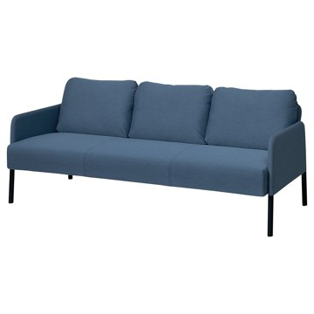 | https://www.ikea.com/kr/ko/images/products/glostad-3-seat-sofa-knisa-medium-blue__1234953_pe917262_s5.jpg | output_sofa\images\305.959.33.jpg | https://www.ikea.com/kr/ko/p/glostad-3-seat-sofa-knisa-medium-blue-30595933/ | 검토
IKEA | 906.185.16 | SOFA | SALTMYRAN 살트뮈란 3인용소파 - 외레뤼드 그레이베이지 | IKEA | SALTMYRAN 살트뮈란 3인용소파 - 외레뤼드 그레이베이지. 심플한 선과 슬림한 디자인이 돋보이는 우아하고 세련된 소파로, 다양한 인테리어에 잘 어울립니다. 둥근 등받이와 팔걸이가 전체적으로 부드러운 느낌을 더하는 반면, 다리에서는 독특한 개성이 느껴집니다. 시트쿠션은 지그재그 스프링과 폼으로 만들어, 단단함이 중간 정도입니다. 등받이 쿠션은 폼 충전재를 넣어 시간이 흘러도 모양이 유지됩니다. 등받이를 팔걸이 안쪽에 넣어 보관해 포장 크기를 줄였고, 덕분에 집으로 가져오기도 더 편합니다. | 299000 | KRW | https://schema.org/InStock | 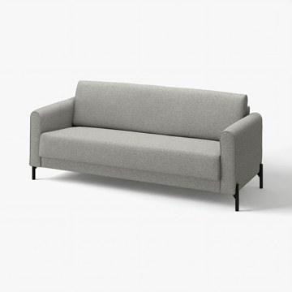 | https://www.ikea.com/kr/ko/images/products/saltmyran-3-seat-sofa-oereryd-grey-beige__1576103_pe1032228_s5.jpg | output_sofa\images\906.185.16.jpg | https://www.ikea.com/kr/ko/p/saltmyran-3-seat-sofa-oereryd-grey-beige-90618516/ | 검토
IKEA | 106.185.20 | SOFA | SALTMYRAN 살트뮈란 3인용소파 - 외레뤼드 블루 | IKEA | SALTMYRAN 살트뮈란 3인용소파 - 외레뤼드 블루. 심플한 선과 슬림한 디자인이 돋보이는 우아하고 세련된 소파로, 다양한 인테리어에 잘 어울립니다. 둥근 등받이와 팔걸이가 전체적으로 부드러운 느낌을 더하는 반면, 다리에서는 독특한 개성이 느껴집니다. 시트쿠션은 지그재그 스프링과 폼으로 만들어, 단단함이 중간 정도입니다. 등받이 쿠션은 폼 충전재를 넣어 시간이 흘러도 모양이 유지됩니다. 등받이를 팔걸이 안쪽에 넣어 보관해 포장 크기를 줄였고, 덕분에 집으로 가져오기도 더 편합니다. | 299000 | KRW | https://schema.org/InStock | 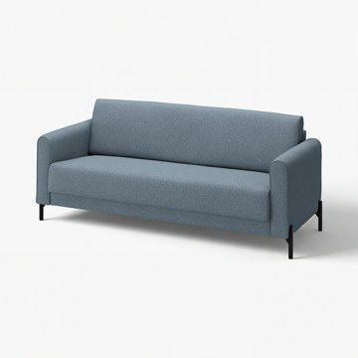 | https://www.ikea.com/kr/ko/images/products/saltmyran-3-seat-sofa-oereryd-blue__1578447_pe1034090_s5.jpg | output_sofa\images\106.185.20.jpg | https://www.ikea.com/kr/ko/p/saltmyran-3-seat-sofa-oereryd-blue-10618520/ | 검토
IKEA | 490.106.15 | SOFA | KLIPPAN 클리판 2인용소파 - 비슬레 그레이 | IKEA | KLIPPAN 클리판 2인용소파 - 비슬레 그레이. 시트의 내구성 좋은 금속 스프링은 소파에 푹신한 편안함을 제공하여 오랫동안 앉거나 편안하게 휴식을 즐길 수 있습니다. 이 커버는 원착 방식으로 염색한 폴리에스테르 소재의 Vissle 비슬레 패브릭으로 만들었어요. 부드러운 직조와 근사한 투톤 효과가 특징적으로, 내구성이 뛰어난 소재입니다. 커버는 분리하여 물세탁이 가능하기 때문에 오랫동안 깨끗하게 사용할 수 있습니다. 10년 품질보증. 자세한 내용은 품질보증 브로슈어를 참조하세요. | 269000 | KRW | https://schema.org/InStock | 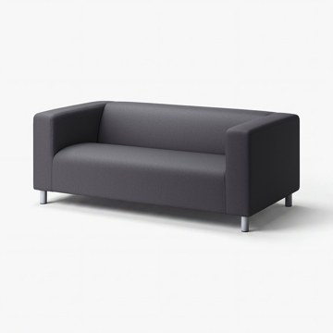 | https://www.ikea.com/kr/ko/images/products/klippan-2-seat-sofa-vissle-grey__1576907_pe1032801_s5.jpg | output_sofa\images\490.106.15.jpg | https://www.ikea.com/kr/ko/p/klippan-2-seat-sofa-vissle-grey-s49010615/ | 검토
IKEA | 495.642.91 | SOFA | KLIPPAN 클리판 2인용소파 - 롱반 브라이트옐로 | IKEA | KLIPPAN 클리판 2인용소파 - 롱반 브라이트옐로. 다양한 IKEA의 클래식 아이템이 새로운 모습으로 재탄생한 Nytillverkad 뉘틸베르카드 컬렉션의 일부예요. 디자이너 노보루 다카무라(Noboru Nakamura)는 KLIPPAN 클리판을 만들 때 LAPPMON 라프몬 소파를 시작점으로 삼았어요. 디자인을 간소화하고 길이를 18cm 줄여 필요한 재료를 덜 사용할 수 있기 때문에 저렴한 가격으로 선보일 수 있게 되었어요. 10년 품질보증. 자세한 내용은 품질보증 브로슈어를 참조하세요. | 369000 | KRW | https://schema.org/InStock | 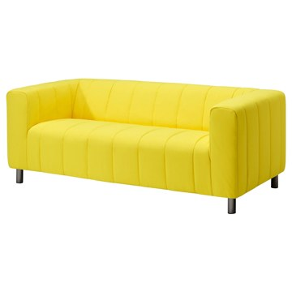 | https://www.ikea.com/kr/ko/images/products/klippan-2-seat-sofa-langban-bright-yellow__1315048_pe940369_s5.jpg | output_sofa\images\495.642.91.jpg | https://www.ikea.com/kr/ko/p/klippan-2-seat-sofa-langban-bright-yellow-s49564291/ | 검토
IKEA | 095.899.91 | SOFA | KLIPPAN 클리판 2인용소파 - 팅에토르프 옐로/화이트/플로럴 패턴 | IKEA | KLIPPAN 클리판 2인용소파 - 팅에토르프 옐로/화이트/플로럴 패턴. 시트의 내구성 좋은 금속 스프링은 소파에 푹신한 편안함을 제공하여 오랫동안 앉거나 편안하게 휴식을 즐길 수 있습니다. 10년 보증이 적용됩니다. 보증서의 약관을 참조하세요. 이 의자는 관련된 강도 및 내구성 표준을 준수하고 테스트를 거친 제품입니다. 테스트는 일반적인 제품의 사용 횟수와 110kg인 사용자를 기준으로 실시되었습니다. 25,000 사이클의 마모성 테스트를 완료한 커버입니다. 15,000 사이클 이상을 견디는 커버는 일반적인 가정용으로 적합합니다. | 309000 | KRW | https://schema.org/InStock | 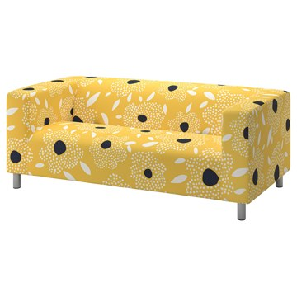 | https://www.ikea.com/kr/ko/images/products/klippan-2-seat-sofa-tingetorp-yellow-white-floral-pattern__1401744_pe969072_s5.jpg | output_sofa\images\095.899.91.jpg | https://www.ikea.com/kr/ko/p/klippan-2-seat-sofa-tingetorp-yellow-white-floral-pattern-s09589991/ | 검토
IKEA | 595.616.64 | SOFA | KLIPPAN 클리판 2인용소파 - 비슬레 그린 | IKEA | KLIPPAN 클리판 2인용소파 - 비슬레 그린. 시트의 내구성 좋은 금속 스프링은 소파에 푹신한 편안함을 제공하여 오랫동안 앉거나 편안하게 휴식을 즐길 수 있습니다. 이 커버는 원착 방식으로 염색한 폴리에스테르 소재의 Vissle 비슬레 패브릭으로 만들었어요. 부드러운 직조와 근사한 투톤 효과가 특징적으로, 내구성이 뛰어난 소재입니다. 커버는 분리하여 물세탁이 가능하기 때문에 오랫동안 깨끗하게 사용할 수 있습니다. 10년 보증이 적용됩니다. 보증서의 약관을 참조하세요. | 299000 | KRW | https://schema.org/InStock | 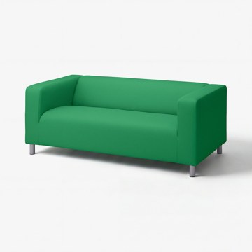 | https://www.ikea.com/kr/ko/images/products/klippan-2-seat-sofa-vissle-green__1577876_pe1033622_s5.jpg | output_sofa\images\595.616.64.jpg | https://www.ikea.com/kr/ko/p/klippan-2-seat-sofa-vissle-green-s59561664/ | 검토
IKEA | 706.232.03 | SOFA | IKEA PS 2026 이케아 피에스 2026 라운지체어 - 공기주입식 시트/등쿠션 포함/크네베크 브라이트그린 | IKEA | IKEA PS 2026 이케아 피에스 2026 라운지체어 - 공기주입식 시트/등쿠션 포함/크네베크 브라이트그린. 시트는 두 개의 개별 공기 주입식 공간으로 구성되어 있습니다. 하나는 중앙에, 하나는 그 주변에 있어 원하는 수준에 맞는 단단함과 편안한 착석감을 고려해 조절할 수 있어요. 함께 제공되는 펌프를 사용하여 쉽게 공기를 채울 수 있습니다. 깔끔한 관리가 필요할 경우 커버를 쉽게 벗겨서 세탁기로 세탁하세요. 펌프가 포함되어 있습니다. 근사한 모습과 최상의 편안함을 보장하려면 공기실을 정기적으로 펌프질해야 합니다. | 199000 | KRW | https://schema.org/InStock | 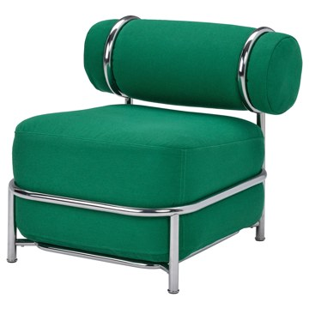 | https://www.ikea.com/kr/ko/images/products/ikea-ps-2026-easy-chair-with-inflatable-seat-back-cushion-knaebaeck-bright-green__1481191_pe1000447_s5.jpg | output_sofa\images\706.232.03.jpg | https://www.ikea.com/kr/ko/p/ikea-ps-2026-easy-chair-with-inflatable-seat-back-cushion-knaebaeck-bright-green-70623203/ | 검토
IKEA | 996.216.37 | SOFA | SÖDERHAMN 쇠데르함 3인용소파 - 프리드투나 다크그레이블루 | IKEA | SÖDERHAMN 쇠데르함 3인용소파 - 프리드투나 다크그레이블루. SÖDERHAMN/쇠데르함 의자 시리즈는 깊숙하고 편안하게 앉을 수 있으며 등쿠션에 편하게 기댈 수 있습니다. 높은 다리에 가는 선까지 디자인은 가볍고 산뜻하지만 밑부분의 신축성 있는 직물과 시트 쿠션의 고탄성 폼이 편안함을 제공합니다. 소파의 섹션은 단독으로 사용해도 좋고, 개인적인 취향에 따라 또는 집 안에 어울리도록 크기와 모양을 다른 방식으로 조합할 수 있습니다. 큰 소파가 필요하면 기존 콤비네이션에 섹션을 한두 개 추가할 수 있습니다. | 769000 | KRW | https://schema.org/InStock | 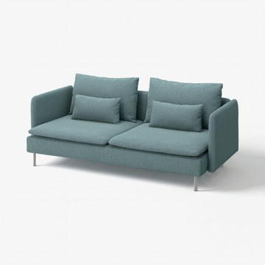 | https://www.ikea.com/kr/ko/images/products/soederhamn-3-seat-sofa-fridtuna-dark-grey-blue__1576761_pe1032691_s5.jpg | output_sofa\images\996.216.37.jpg | https://www.ikea.com/kr/ko/p/soederhamn-3-seat-sofa-fridtuna-dark-grey-blue-s99621637/ | 검토
IKEA | 896.216.47 | SOFA | SÖDERHAMN 쇠데르함 3인용소파 - 그란셀 내추럴 | IKEA | SÖDERHAMN 쇠데르함 3인용소파 - 그란셀 내추럴. SÖDERHAMN/쇠데르함 의자 시리즈는 깊숙하고 편안하게 앉을 수 있으며 등쿠션에 편하게 기댈 수 있습니다. 높은 다리에 가는 선까지 디자인은 가볍고 산뜻하지만 밑부분의 신축성 있는 직물과 시트 쿠션의 고탄성 폼이 편안함을 제공합니다. 소파의 섹션은 단독으로 사용해도 좋고, 개인적인 취향에 따라 또는 집 안에 어울리도록 크기와 모양을 다른 방식으로 조합할 수 있습니다. 큰 소파가 필요하면 기존 콤비네이션에 섹션을 한두 개 추가할 수 있습니다. | 859000 | KRW | https://schema.org/InStock | 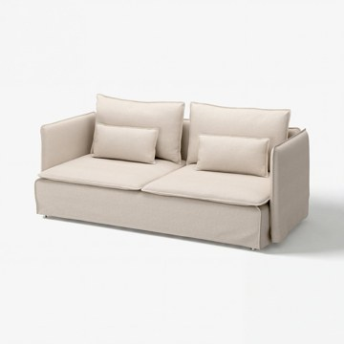 | https://www.ikea.com/kr/ko/images/products/soederhamn-3-seat-sofa-gransel-natural__1576748_pe1032680_s5.jpg | output_sofa\images\896.216.47.jpg | https://www.ikea.com/kr/ko/p/soederhamn-3-seat-sofa-gransel-natural-s89621647/ | 검토
IKEA | 696.216.34 | SOFA | SÖDERHAMN 쇠데르함 3인용소파 - 셸링에 베이지 | IKEA | SÖDERHAMN 쇠데르함 3인용소파 - 셸링에 베이지. SÖDERHAMN/쇠데르함 의자 시리즈는 깊숙하고 편안하게 앉을 수 있으며 등쿠션에 편하게 기댈 수 있습니다. 높은 다리에 가는 선까지 디자인은 가볍고 산뜻하지만 밑부분의 신축성 있는 직물과 시트 쿠션의 고탄성 폼이 편안함을 제공합니다. 소파의 섹션은 단독으로 사용해도 좋고, 개인적인 취향에 따라 또는 집 안에 어울리도록 크기와 모양을 다른 방식으로 조합할 수 있습니다. 큰 소파가 필요하면 기존 콤비네이션에 섹션을 한두 개 추가할 수 있습니다. | 769000 | KRW | https://schema.org/InStock | 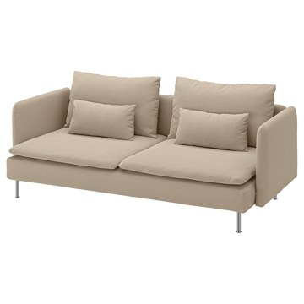 | https://www.ikea.com/kr/ko/images/products/soederhamn-3-seat-sofa-kelinge-beige__1499662_pe1006784_s5.jpg | output_sofa\images\696.216.34.jpg | https://www.ikea.com/kr/ko/p/soederhamn-3-seat-sofa-kelinge-beige-s69621634/ | 검토
IKEA | 796.216.43 | SOFA | SÖDERHAMN 쇠데르함 3인용소파 - 알함 딥오렌지레드 | IKEA | SÖDERHAMN 쇠데르함 3인용소파 - 알함 딥오렌지레드. SÖDERHAMN/쇠데르함 의자 시리즈는 깊숙하고 편안하게 앉을 수 있으며 등쿠션에 편하게 기댈 수 있습니다. 높은 다리에 가는 선까지 디자인은 가볍고 산뜻하지만 밑부분의 신축성 있는 직물과 시트 쿠션의 고탄성 폼이 편안함을 제공합니다. 소파의 섹션은 단독으로 사용해도 좋고, 개인적인 취향에 따라 또는 집 안에 어울리도록 크기와 모양을 다른 방식으로 조합할 수 있습니다. 큰 소파가 필요하면 기존 콤비네이션에 섹션을 한두 개 추가할 수 있습니다. | 909000 | KRW | https://schema.org/InStock | 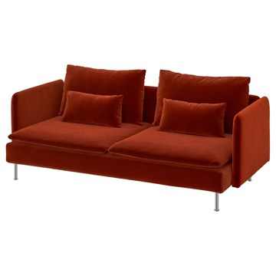 | https://www.ikea.com/kr/ko/images/products/soederhamn-3-seat-sofa-alhamn-deep-orange-red__1499664_pe1006787_s5.jpg | output_sofa\images\796.216.43.jpg | https://www.ikea.com/kr/ko/p/soederhamn-3-seat-sofa-alhamn-deep-orange-red-s79621643/ | 검토
IKEA | 302.450.44 | SOFA | STOCKHOLM 스톡홀름 3인용소파 - 세글로라 내추럴 | IKEA | STOCKHOLM 스톡홀름 3인용소파 - 세글로라 내추럴. SEGLORA 세글로라 커버는 가장 고급스러운 최고급 품질의 아닐린 가죽 소재예요. 사용할수록 부드러워지고 색이 진해지며 고풍스러운 느낌이 살아나죠. 아닐린 가죽은 표면을 가공하지 않고 얇은 코팅만 입힌 가죽이에요. 통기성이 뛰어나고 자연스러운 흔적이 그대로 남아 있어서 커버마다 고유한 개성이 느껴지죠. 시트와 등쿠션은 고탄성폼과 폴리에스테르 섬유를 충전재로 사용하여 편안하고 복원력이 뛰어납니다. 25년 보증을 제공합니다. 보증서의 약관을 참조하세요. | 2490000 | KRW | https://schema.org/InStock | 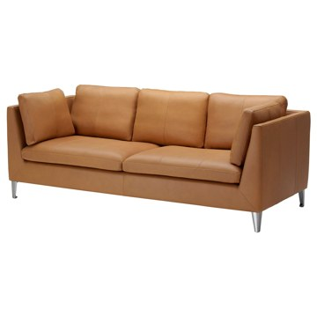 | https://www.ikea.com/kr/ko/images/products/stockholm-three-seat-sofa-seglora-natural__0183763_pe334809_s5.jpg | output_sofa\images\302.450.44.jpg | https://www.ikea.com/kr/ko/p/stockholm-three-seat-sofa-seglora-natural-30245044/ | 검토
IKEA | 805.195.26 | SOFA | KIVIK 쉬비크 3인용소파 - 그란/봄스타드 블랙 | IKEA | KIVIK 쉬비크 3인용소파 - 그란/봄스타드 블랙. KIVIK 쉬비크 소파에서 가장 편안한 기분을 느껴보세요. 포켓스프링과 고탄성폼, 폴리에스테르 섬유로 만들어진 깊은 시트쿠션이 탄탄한 지지력과 편안한 부드러움을 더해 줍니다. 피부에 닿는 면은 부드럽고 매끄러우며 튼튼한 그레인 가죽 소재의 GRANN 그란으로 덮여 있어요. 이 가죽은 자연스러운 색감이 돋보입니다. 이외의 면은 BOMSTAD 봄스타드 코팅 패브릭으로 마감되었습니다. 팔걸이 분리가 가능해서 소파나 긴의자 등과도 쉽게 조합할 수 있습니다. | 1290000 | KRW | https://schema.org/InStock | 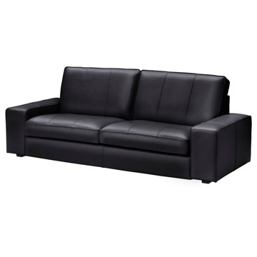 | https://www.ikea.com/kr/ko/images/products/kivik-3-seat-sofa-grann-bomstad-black__0137863_pe296632_s5.jpg | output_sofa\images\805.195.26.jpg | https://www.ikea.com/kr/ko/p/kivik-3-seat-sofa-grann-bomstad-black-80519526/ | 검토
IKEA | 393.990.32 | SOFA | VIMLE 빔레 3인용소파 - 군나레드 베이지 | IKEA | VIMLE 빔레 3인용소파 - 군나레드 베이지. 이 부드러운 소파는 오랫동안 사용할 수 있고, 고탄성폼을 넣어 제작한 시트쿠션이 몸을 편안하게 지지해 주며, 복원력 또한 탁월하죠. 편의에 따라 집에 맞게 소파 각 섹션의 크기와 모양을 다른 방식으로 조합할 수 있습니다. 플래닝 툴을 사용해 완벽한 조합을 만들 수 있습니다. 붙였다가 떨어뜨리고 다시 붙여놓으세요. 마음에 쏙 들 때까지요. 커버는 분리하여 물세탁이 가능하기 때문에 오랫동안 깨끗하게 사용할 수 있습니다. 10년 보증이 적용됩니다. 보증서의 약관을 참조하세요. | 949000 | KRW | https://schema.org/InStock | 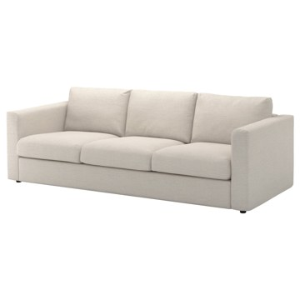 | https://www.ikea.com/kr/ko/images/products/vimle-3-seat-sofa-gunnared-beige__0514366_pe639439_s5.jpg | output_sofa\images\393.990.32.jpg | https://www.ikea.com/kr/ko/p/vimle-3-seat-sofa-gunnared-beige-s39399032/ | 검토
IKEA | 993.990.29 | SOFA | VIMLE 빔레 3인용소파 - 군나레드 미디엄그레이 | IKEA | VIMLE 빔레 3인용소파 - 군나레드 미디엄그레이. 이 부드러운 소파는 오랫동안 사용할 수 있고, 고탄성폼을 넣어 제작한 시트쿠션이 몸을 편안하게 지지해 주며, 복원력 또한 탁월하죠. 편의에 따라 집에 맞게 소파 각 섹션의 크기와 모양을 다른 방식으로 조합할 수 있습니다. 플래닝 툴을 사용해 완벽한 조합을 만들 수 있습니다. 붙였다가 떨어뜨리고 다시 붙여놓으세요. 마음에 쏙 들 때까지요. 커버는 분리하여 물세탁이 가능하기 때문에 오랫동안 깨끗하게 사용할 수 있습니다. 10년 보증이 적용됩니다. 보증서의 약관을 참조하세요. | 949000 | KRW | https://schema.org/InStock | 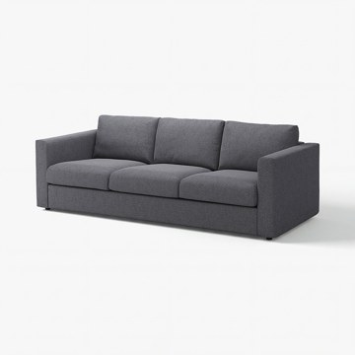 | https://www.ikea.com/kr/ko/images/products/vimle-3-seat-sofa-gunnared-medium-grey__1576934_pe1032831_s5.jpg | output_sofa\images\993.990.29.jpg | https://www.ikea.com/kr/ko/p/vimle-3-seat-sofa-gunnared-medium-grey-s99399029/ | 검토
IKEA | 893.990.44 | SOFA | VIMLE 빔레 3인용소파 - 할라르프 베이지 | IKEA | VIMLE 빔레 3인용소파 - 할라르프 베이지. 이 부드러운 소파는 오랫동안 사용할 수 있고, 고탄성폼을 넣어 제작한 시트쿠션이 몸을 편안하게 지지해 주며, 복원력 또한 탁월하죠. 편의에 따라 집에 맞게 소파 각 섹션의 크기와 모양을 다른 방식으로 조합할 수 있습니다. 플래닝 툴을 사용해 완벽한 조합을 만들 수 있습니다. 붙였다가 떨어뜨리고 다시 붙여놓으세요. 마음에 쏙 들 때까지요. VIMLE/빔레 머리받침과 함께 사용하면 소파의 등받이 부분이 확장되어 목을 안정적으로 받쳐주기 때문에 더욱 편안하게 앉을 수 있습니다. | 899000 | KRW | https://schema.org/InStock | 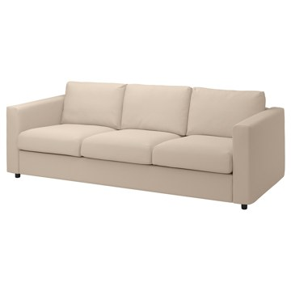 | https://www.ikea.com/kr/ko/images/products/vimle-3-seat-sofa-hallarp-beige__0949426_pe799732_s5.jpg | output_sofa\images\893.990.44.jpg | https://www.ikea.com/kr/ko/p/vimle-3-seat-sofa-hallarp-beige-s89399044/ | 검토
IKEA | 493.990.41 | SOFA | VIMLE 빔레 3인용소파 - 할라르프 그레이 | IKEA | VIMLE 빔레 3인용소파 - 할라르프 그레이. 이 부드러운 소파는 오랫동안 사용할 수 있고, 고탄성폼을 넣어 제작한 시트쿠션이 몸을 편안하게 지지해 주며, 복원력 또한 탁월하죠. 편의에 따라 집에 맞게 소파 각 섹션의 크기와 모양을 다른 방식으로 조합할 수 있습니다. 플래닝 툴을 사용해 완벽한 조합을 만들 수 있습니다. 붙였다가 떨어뜨리고 다시 붙여놓으세요. 마음에 쏙 들 때까지요. VIMLE/빔레 머리받침과 함께 사용하면 소파의 등받이 부분이 확장되어 목을 안정적으로 받쳐주기 때문에 더욱 편안하게 앉을 수 있습니다. | 899000 | KRW | https://schema.org/InStock | 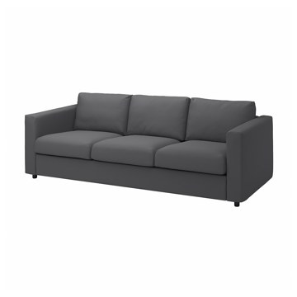 | https://www.ikea.com/kr/ko/images/products/vimle-3-seat-sofa-hallarp-grey__0949429_pe799735_s5.jpg | output_sofa\images\493.990.41.jpg | https://www.ikea.com/kr/ko/p/vimle-3-seat-sofa-hallarp-grey-s49399041/ | 검토
IKEA | 406.185.28 | SOFA | SALTMYRAN 살트뮈란 2인용소파 - 외레뤼드 그레이베이지 | IKEA | SALTMYRAN 살트뮈란 2인용소파 - 외레뤼드 그레이베이지. 심플한 선과 슬림한 디자인이 돋보이는 우아하고 세련된 소파로, 다양한 인테리어에 잘 어울립니다. 둥근 등받이와 팔걸이가 전체적으로 부드러운 느낌을 더하는 반면, 다리에서는 독특한 개성이 느껴집니다. 시트쿠션은 지그재그 스프링과 폼으로 만들어, 단단함이 중간 정도입니다. 등받이 쿠션은 폼 충전재를 넣어 시간이 흘러도 모양이 유지됩니다. 등받이를 팔걸이 안쪽에 넣어 보관해 포장 크기를 줄였고, 덕분에 집으로 가져오기도 더 편합니다. | 249000 | KRW | https://schema.org/InStock | 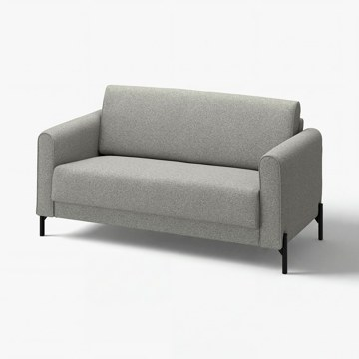 | https://www.ikea.com/kr/ko/images/products/saltmyran-2-seat-sofa-oereryd-grey-beige__1576105_pe1032229_s5.jpg | output_sofa\images\406.185.28.jpg | https://www.ikea.com/kr/ko/p/saltmyran-2-seat-sofa-oereryd-grey-beige-40618528/ | 검토
IKEA | 206.185.34 | SOFA | SALTMYRAN 살트뮈란 2인용소파 - 외레뤼드 블루 | IKEA | SALTMYRAN 살트뮈란 2인용소파 - 외레뤼드 블루. 심플한 선과 슬림한 디자인이 돋보이는 우아하고 세련된 소파로, 다양한 인테리어에 잘 어울립니다. 둥근 등받이와 팔걸이가 전체적으로 부드러운 느낌을 더하는 반면, 다리에서는 독특한 개성이 느껴집니다. 시트쿠션은 지그재그 스프링과 폼으로 만들어, 단단함이 중간 정도입니다. 등받이 쿠션은 폼 충전재를 넣어 시간이 흘러도 모양이 유지됩니다. 등받이를 팔걸이 안쪽에 넣어 보관해 포장 크기를 줄였고, 덕분에 집으로 가져오기도 더 편합니다. | 249000 | KRW | https://schema.org/InStock | 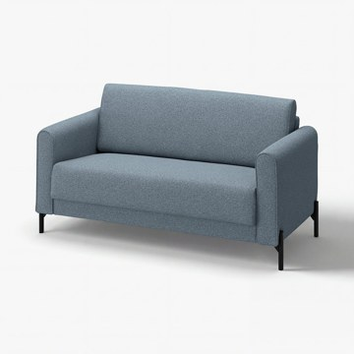 | https://www.ikea.com/kr/ko/images/products/saltmyran-2-seat-sofa-oereryd-blue__1578448_pe1034096_s5.jpg | output_sofa\images\206.185.34.jpg | https://www.ikea.com/kr/ko/p/saltmyran-2-seat-sofa-oereryd-blue-20618534/ | 검토
IKEA | 505.866.16 | SOFA | BRÄNNBOLL 브렌볼 게이밍안락의자 - 크니사 브라이트블루 | IKEA | BRÄNNBOLL 브렌볼 게이밍안락의자 - 크니사 브라이트블루. 게임하거나 여유를 만끽할 때 두 가지 방법으로 안락의자를 즐길 수 있어요. 시트 쿠션을 접거나 펼쳐서 활용해 보세요. 시트 쿠션은 내구성이 우수한 포켓 스프링으로 만들어 많은 전투를 치를 때도 형태와 편안함이 모두 유지됩니다. 프레임이 카본 스틸인 덕분에 몇 해가 지나도 변함없이 안정적으로 앉을 수 있어요. 등받이가 기울어져 있어 게임하면서 편안한 자세를 유지할 수도 있어요. 안락의자는 커버를 분리해 40°C에서 세탁기로 세탁할 수 있어 깨끗하게 사용할 수 있어요. | 199000 | KRW | https://schema.org/InStock | 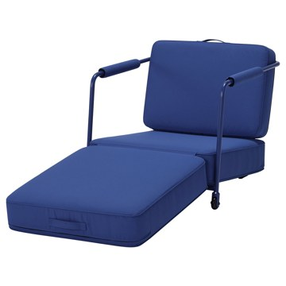 | https://www.ikea.com/kr/ko/images/products/braennboll-gaming-lounge-chair-knisa-bright-blue__1336691_pe947443_s5.jpg | output_sofa\images\505.866.16.jpg | https://www.ikea.com/kr/ko/p/braennboll-gaming-lounge-chair-knisa-bright-blue-50586616/ | 검토
IKEA | 405.866.12 | SOFA | BRÄNNBOLL 브렌볼 게이밍안락의자 - 비슬레 다크그레이 | IKEA | BRÄNNBOLL 브렌볼 게이밍안락의자 - 비슬레 다크그레이. 게임하거나 여유를 만끽할 때 두 가지 방법으로 안락의자를 즐길 수 있어요. 시트 쿠션을 접거나 펼쳐서 활용해 보세요. 시트 쿠션은 내구성이 우수한 포켓 스프링으로 만들어 많은 전투를 치를 때도 형태와 편안함이 모두 유지됩니다. 프레임이 카본 스틸인 덕분에 몇 해가 지나도 변함없이 안정적으로 앉을 수 있어요. 등받이가 기울어져 있어 게임하면서 편안한 자세를 유지할 수도 있어요. 완벽한 휴식을 만끽해 보세요. 안락의자의 높은 등받이 덕분에 목까지 편하게 받쳐줍니다. | 199000 | KRW | https://schema.org/InStock | 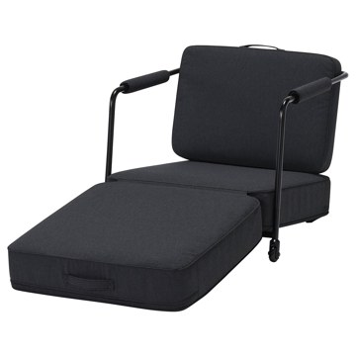 | https://www.ikea.com/kr/ko/images/products/braennboll-gaming-lounge-chair-vissle-dark-grey__1336690_pe947444_s5.jpg | output_sofa\images\405.866.12.jpg | https://www.ikea.com/kr/ko/p/braennboll-gaming-lounge-chair-vissle-dark-grey-40586612/ | 검토
IKEA | 494.828.32 | SOFA | KIVIK 쉬비크 3인용소파 - 트레순드 라이트베이지 | IKEA | KIVIK 쉬비크 3인용소파 - 트레순드 라이트베이지. KIVIK 쉬비크 소파에서 가장 편안한 기분을 느껴보세요. 포켓스프링과 고탄성폼, 폴리에스테르 섬유로 만들어진 깊은 시트쿠션이 탄탄한 지지력과 편안한 부드러움을 더해 줍니다. 소파의 크기와 깊이가 기분 좋은 낮잠을 자기에 제격이고, 가족이 전부 모였을 때는 모두 앉을 수 있을뿐더러 넓은 팔걸이까지 이용하면 추가로 앉을 수 있죠. 넓은 팔걸이에는 휴대폰부터 팝콘 통까지 무엇이든 둘 수 있는 공간이 있으며, 소파에 누워서 쉴 때 머리를 둬도 편안합니다. | 749000 | KRW | https://schema.org/InStock | 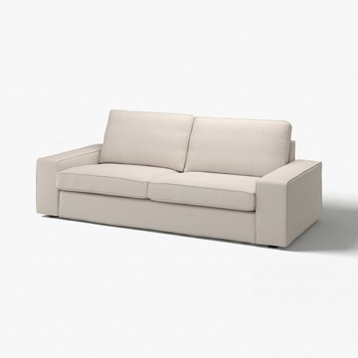 | https://www.ikea.com/kr/ko/images/products/kivik-3-seat-sofa-tresund-light-beige__1577609_pe1033360_s5.jpg | output_sofa\images\494.828.32.jpg | https://www.ikea.com/kr/ko/p/kivik-3-seat-sofa-tresund-light-beige-s49482832/ | 검토
IKEA | 594.405.92 | SOFA | KIVIK 쉬비크 3인용소파 - 티블레뷔 베이지/그레이 | IKEA | KIVIK 쉬비크 3인용소파 - 티블레뷔 베이지/그레이. KIVIK 쉬비크 소파에서 가장 편안한 기분을 느껴보세요. 포켓스프링과 고탄성폼, 폴리에스테르 섬유로 만들어진 깊은 시트쿠션이 탄탄한 지지력과 편안한 부드러움을 더해 줍니다. 소파의 크기와 깊이가 기분 좋은 낮잠을 자기에 제격이고, 가족이 전부 모였을 때는 모두 앉을 수 있을뿐더러 넓은 팔걸이까지 이용하면 추가로 앉을 수 있죠. 넓은 팔걸이에는 휴대폰부터 팝콘 통까지 무엇이든 둘 수 있는 공간이 있으며, 소파에 누워서 쉴 때 머리를 둬도 편안합니다. | 649000 | KRW | https://schema.org/InStock | 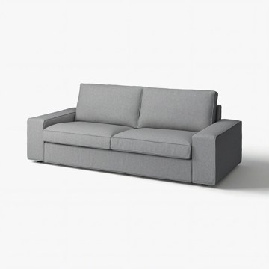 | https://www.ikea.com/kr/ko/images/products/kivik-3-seat-sofa-tibbleby-beige-grey__1577303_pe1033081_s5.jpg | output_sofa\images\594.405.92.jpg | https://www.ikea.com/kr/ko/p/kivik-3-seat-sofa-tibbleby-beige-grey-s59440592/ | 검토
IKEA | 694.828.31 | SOFA | KIVIK 쉬비크 3인용소파 - 트레순드 앤트러싸이트 | IKEA | KIVIK 쉬비크 3인용소파 - 트레순드 앤트러싸이트. KIVIK 쉬비크 소파에서 가장 편안한 기분을 느껴보세요. 포켓스프링과 고탄성폼, 폴리에스테르 섬유로 만들어진 깊은 시트쿠션이 탄탄한 지지력과 편안한 부드러움을 더해 줍니다. 소파의 크기와 깊이가 기분 좋은 낮잠을 자기에 제격이고, 가족이 전부 모였을 때는 모두 앉을 수 있을뿐더러 넓은 팔걸이까지 이용하면 추가로 앉을 수 있죠. 넓은 팔걸이에는 휴대폰부터 팝콘 통까지 무엇이든 둘 수 있는 공간이 있으며, 소파에 누워서 쉴 때 머리를 둬도 편안합니다. | 749000 | KRW | https://schema.org/InStock | 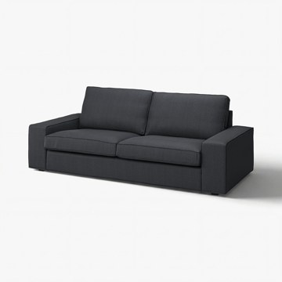 | https://www.ikea.com/kr/ko/images/products/kivik-3-seat-sofa-tresund-anthracite__1577611_pe1033359_s5.jpg | output_sofa\images\694.828.31.jpg | https://www.ikea.com/kr/ko/p/kivik-3-seat-sofa-tresund-anthracite-s69482831/ | 검토
IKEA | 194.430.50 | SOFA | KIVIK 쉬비크 3인용소파 - 셸링에 그레이터쿼이즈 | IKEA | KIVIK 쉬비크 3인용소파 - 셸링에 그레이터쿼이즈. KIVIK 쉬비크 소파에서 가장 편안한 기분을 느껴보세요. 포켓스프링과 고탄성폼, 폴리에스테르 섬유로 만들어진 깊은 시트쿠션이 탄탄한 지지력과 편안한 부드러움을 더해 줍니다. 소파의 크기와 깊이가 기분 좋은 낮잠을 자기에 제격이고, 가족이 전부 모였을 때는 모두 앉을 수 있을뿐더러 넓은 팔걸이까지 이용하면 추가로 앉을 수 있죠. 넓은 팔걸이에는 휴대폰부터 팝콘 통까지 무엇이든 둘 수 있는 공간이 있으며, 소파에 누워서 쉴 때 머리를 둬도 편안합니다. | 699000 | KRW | https://schema.org/InStock | 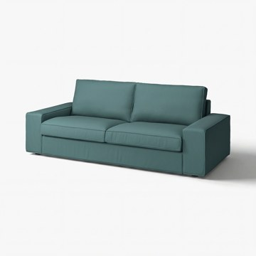 | https://www.ikea.com/kr/ko/images/products/kivik-3-seat-sofa-kelinge-grey-turquoise__1577275_pe1033058_s5.jpg | output_sofa\images\194.430.50.jpg | https://www.ikea.com/kr/ko/p/kivik-3-seat-sofa-kelinge-grey-turquoise-s19443050/ | 검토
IKEA | 990.317.43 | SOFA | LANDSKRONA 란스크로나 2인용소파 - 그란/봄스타드 블랙/메탈 | IKEA | LANDSKRONA 란스크로나 2인용소파 - 그란/봄스타드 블랙/메탈. 두께 1.2mm의 그레인 가죽을 사용하여 매끄럽고 부드럽습니다. 내구성이 높은 코팅 패브릭 커버를 사용하여 가죽과 같은 느낌과 질감을 살렸습니다. 시트쿠션에 고탄성폼과 폴리에스테르 섬유 충전재를 넣어서 더욱 편안합니다. 10년 품질보증. 자세한 내용은 품질보증 브로슈어를 참조하세요. 커버와 어울리는 다리 슬리브 포함. 커버를 벗길 수 없습니다. | 929000 | KRW | https://schema.org/InStock | 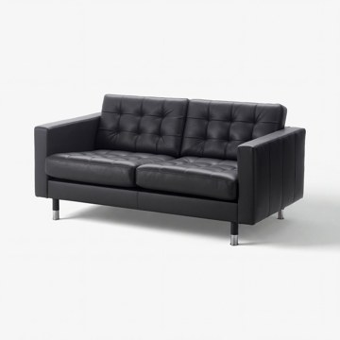 | https://www.ikea.com/kr/ko/images/products/landskrona-two-seat-sofa-grann-bomstad-black-metal__1576909_pe1032805_s5.jpg | output_sofa\images\990.317.43.jpg | https://www.ikea.com/kr/ko/p/landskrona-two-seat-sofa-grann-bomstad-black-metal-s99031743/ | 검토
IKEA | 692.757.61 | SOFA | LANDSKRONA 란스크로나 2인용소파 - 그란/봄스타드 다크베이지/우드 | IKEA | LANDSKRONA 란스크로나 2인용소파 - 그란/봄스타드 다크베이지/우드. 10년 품질보증. 자세한 내용은 품질보증 브로슈어를 참조하세요. 두께 1.2mm의 그레인 가죽을 사용하여 매끄럽고 부드럽습니다. 시트쿠션에 고탄성폼과 폴리에스테르 섬유 충전재를 넣어서 더욱 편안합니다. 내구성이 높은 코팅 패브릭 커버를 사용하여 가죽과 같은 느낌과 질감을 살렸습니다. 커버와 어울리는 다리 슬리브 포함. 커버를 벗길 수 없습니다. | 929000 | KRW | https://schema.org/InStock | 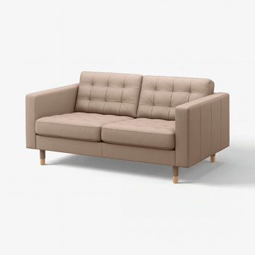 | https://www.ikea.com/kr/ko/images/products/landskrona-2-seat-sofa-grann-bomstad-dark-beige-wood__1577176_pe1033000_s5.jpg | output_sofa\images\692.757.61.jpg | https://www.ikea.com/kr/ko/p/landskrona-2-seat-sofa-grann-bomstad-dark-beige-wood-s69275761/ | 검토
IKEA | 192.702.71 | SOFA | LANDSKRONA 란스크로나 2인용소파 - 그란/봄스타드 골든브라운/메탈 | IKEA | LANDSKRONA 란스크로나 2인용소파 - 그란/봄스타드 골든브라운/메탈. 두께 1.2mm의 그레인 가죽을 사용하여 매끄럽고 부드럽습니다. 시트쿠션에 고탄성폼과 폴리에스테르 섬유 충전재를 넣어서 더욱 편안합니다. 내구성이 높은 코팅 패브릭 커버를 사용하여 가죽과 같은 느낌과 질감을 살렸습니다. 10년 품질보증. 자세한 내용은 품질보증 브로슈어를 참조하세요. 커버와 어울리는 다리 슬리브 포함. 커버를 벗길 수 없습니다. | 929000 | KRW | https://schema.org/InStock | 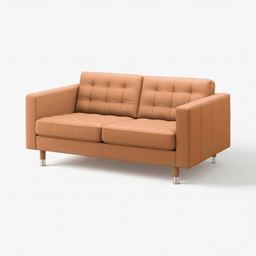 | https://www.ikea.com/kr/ko/images/products/landskrona-2-seat-sofa-grann-bomstad-golden-brown-metal__1576939_pe1032836_s5.jpg | output_sofa\images\192.702.71.jpg | https://www.ikea.com/kr/ko/p/landskrona-2-seat-sofa-grann-bomstad-golden-brown-metal-s19270271/ | 검토
IKEA | 792.702.68 | SOFA | LANDSKRONA 란스크로나 2인용소파 - 그란/봄스타드 골든브라운/우드 | IKEA | LANDSKRONA 란스크로나 2인용소파 - 그란/봄스타드 골든브라운/우드. 두께 1.2mm의 그레인 가죽을 사용하여 매끄럽고 부드럽습니다. 시트쿠션에 고탄성폼과 폴리에스테르 섬유 충전재를 넣어서 더욱 편안합니다. 내구성이 높은 코팅 패브릭 커버를 사용하여 가죽과 같은 느낌과 질감을 살렸습니다. 10년 품질보증. 자세한 내용은 품질보증 브로슈어를 참조하세요. 커버와 어울리는 다리 슬리브 포함. 커버를 벗길 수 없습니다. | 929000 | KRW | https://schema.org/InStock |  | https://www.ikea.com/kr/ko/images/products/landskrona-2-seat-sofa-grann-bomstad-golden-brown-wood__1576943_pe1032840_s5.jpg | output_sofa\images\792.702.68.jpg | https://www.ikea.com/kr/ko/p/landskrona-2-seat-sofa-grann-bomstad-golden-brown-wood-s79270268/ | 검토
IKEA | 196.291.52 | SOFA | SÖDERHAMN 쇠데르함 긴의자 - 군나레드 베이지 | IKEA | SÖDERHAMN 쇠데르함 긴의자 - 군나레드 베이지. SÖDERHAMN/쇠데르함 의자 시리즈는 깊숙하고 편안하게 앉을 수 있으며 등쿠션에 편하게 기댈 수 있습니다. 높은 다리에 가는 선까지 디자인은 가볍고 산뜻하지만 밑부분의 신축성 있는 직물과 시트 쿠션의 고탄성 폼이 편안함을 제공합니다. 긴 의자를 몇 개 사용하면 아주 아늑한 코너를 만들 수 있어요. 너무 아늑해서 영화를 보다가 잠이 들지도 몰라요. 플래닝 툴을 사용해 완벽한 조합을 만들 수 있습니다. 붙였다가 떨어뜨리고 다시 붙여놓으세요. 마음에 쏙 들 때까지요. | 470000 | KRW | https://schema.org/InStock |  | https://www.ikea.com/kr/ko/images/products/soederhamn-chaise-longue-gunnared-beige__0766701_pe753876_s5.jpg | output_sofa\images\196.291.52.jpg | https://www.ikea.com/kr/ko/p/soederhamn-chaise-longue-gunnared-beige-s19629152/ | 검토
IKEA | 496.217.05 | SOFA | SÖDERHAMN 쇠데르함 긴의자 - 셸링에 다크옐로 | IKEA | SÖDERHAMN 쇠데르함 긴의자 - 셸링에 다크옐로. SÖDERHAMN/쇠데르함 의자 시리즈는 깊숙하고 편안하게 앉을 수 있으며 등쿠션에 편하게 기댈 수 있습니다. 높은 다리에 가는 선까지 디자인은 가볍고 산뜻하지만 밑부분의 신축성 있는 직물과 시트 쿠션의 고탄성 폼이 편안함을 제공합니다. 긴 의자를 몇 개 사용하면 아주 아늑한 코너를 만들 수 있어요. 너무 아늑해서 영화를 보다가 잠이 들지도 몰라요. 플래닝 툴을 사용해 완벽한 조합을 만들 수 있습니다. 붙였다가 떨어뜨리고 다시 붙여놓으세요. 마음에 쏙 들 때까지요. | 460000 | KRW | https://schema.org/InStock |  | https://www.ikea.com/kr/ko/images/products/soederhamn-chaise-longue-kelinge-dark-yellow__1576724_pe1032659_s5.jpg | output_sofa\images\496.217.05.jpg | https://www.ikea.com/kr/ko/p/soederhamn-chaise-longue-kelinge-dark-yellow-s49621705/ | 검토
IKEA | 996.217.22 | SOFA | SÖDERHAMN 쇠데르함 긴의자 - 요한네스호브 오프화이트 | IKEA | SÖDERHAMN 쇠데르함 긴의자 - 요한네스호브 오프화이트. SÖDERHAMN/쇠데르함 의자 시리즈는 깊숙하고 편안하게 앉을 수 있으며 등쿠션에 편하게 기댈 수 있습니다. 높은 다리에 가는 선까지 디자인은 가볍고 산뜻하지만 밑부분의 신축성 있는 직물과 시트 쿠션의 고탄성 폼이 편안함을 제공합니다. 긴 의자를 몇 개 사용하면 아주 아늑한 코너를 만들 수 있어요. 너무 아늑해서 영화를 보다가 잠이 들지도 몰라요. 플래닝 툴을 사용해 완벽한 조합을 만들 수 있습니다. 붙였다가 떨어뜨리고 다시 붙여놓으세요. 마음에 쏙 들 때까지요. | 520000 | KRW | https://schema.org/InStock |  | https://www.ikea.com/kr/ko/images/products/soederhamn-chaise-longue-johanneshov-off-white__1576723_pe1032658_s5.jpg | output_sofa\images\996.217.22.jpg | https://www.ikea.com/kr/ko/p/soederhamn-chaise-longue-johanneshov-off-white-s99621722/ | 검토
IKEA | 996.216.99 | SOFA | SÖDERHAMN 쇠데르함 긴의자 - 셸링에 베이지 | IKEA | SÖDERHAMN 쇠데르함 긴의자 - 셸링에 베이지. SÖDERHAMN/쇠데르함 의자 시리즈는 깊숙하고 편안하게 앉을 수 있으며 등쿠션에 편하게 기댈 수 있습니다. 높은 다리에 가는 선까지 디자인은 가볍고 산뜻하지만 밑부분의 신축성 있는 직물과 시트 쿠션의 고탄성 폼이 편안함을 제공합니다. 긴 의자를 몇 개 사용하면 아주 아늑한 코너를 만들 수 있어요. 너무 아늑해서 영화를 보다가 잠이 들지도 몰라요. 플래닝 툴을 사용해 완벽한 조합을 만들 수 있습니다. 붙였다가 떨어뜨리고 다시 붙여놓으세요. 마음에 쏙 들 때까지요. | 460000 | KRW | https://schema.org/InStock |  | https://www.ikea.com/kr/ko/images/products/soederhamn-chaise-longue-kelinge-beige__1499629_pe1006759_s5.jpg | output_sofa\images\996.216.99.jpg | https://www.ikea.com/kr/ko/p/soederhamn-chaise-longue-kelinge-beige-s99621699/ | 검토
IKEA | 805.861.20 | SOFA | STOCKHOLM 2025 스톡홀름 2025 2인용소파 - 유르모 그레이/화이트 | IKEA | STOCKHOLM 2025 스톡홀름 2025 2인용소파 - 유르모 그레이/화이트. 촉감이 있고 근사한 소재가 균형 있는 비율로 기하학 모양과 어우러져 어느 방에 두더라도 이 소파의 존재감이 돋보입니다. 고품질 포켓스프링 코어와 콜드몰드 폼 덕분에 소파의 편안함이 수년간 계속될 거예요. 완벽한 휴식 공간이죠. 앉으면 몸에 맞게 변형되었다가 일어서면 원래 형태와 외관을 재빨리 회복하는 소파예요. 섹션을 손쉽게 연결할 수 있어요. 여러 개를 결합해 공간과 필요에 맞는 소파를 만들 수 있습니다. | 1190000 | KRW | https://schema.org/InStock |  | https://www.ikea.com/kr/ko/images/products/stockholm-2025-2-seat-sofa-djurmo-grey-white__1577935_pe1033681_s5.jpg | output_sofa\images\805.861.20.jpg | https://www.ikea.com/kr/ko/p/stockholm-2025-2-seat-sofa-djurmo-grey-white-80586120/ | 검토
IKEA | 805.861.15 | SOFA | STOCKHOLM 2025 스톡홀름 2025 2인용소파 - 알함 베이지 | IKEA | STOCKHOLM 2025 스톡홀름 2025 2인용소파 - 알함 베이지. 촉감이 있고 근사한 소재가 균형 있는 비율로 기하학 모양과 어우러져 어느 방에 두더라도 이 소파의 존재감이 돋보입니다. 고품질 포켓스프링 코어와 콜드몰드 폼 덕분에 소파의 편안함이 수년간 계속될 거예요. 완벽한 휴식 공간이죠. 앉으면 몸에 맞게 변형되었다가 일어서면 원래 형태와 외관을 재빨리 회복하는 소파예요. 섹션을 손쉽게 연결할 수 있어요. 여러 개를 결합해 공간과 필요에 맞는 소파를 만들 수 있습니다. | 1190000 | KRW | https://schema.org/InStock |  | https://www.ikea.com/kr/ko/images/products/stockholm-2025-2-seat-sofa-alhamn-beige__1577927_pe1033675_s5.jpg | output_sofa\images\805.861.15.jpg | https://www.ikea.com/kr/ko/p/stockholm-2025-2-seat-sofa-alhamn-beige-80586115/ | 검토
IKEA | 705.917.49 | SOFA | STOCKHOLM 2025 스톡홀름 2025 2인용소파 - 알함 다크브라운 | IKEA | STOCKHOLM 2025 스톡홀름 2025 2인용소파 - 알함 다크브라운. 촉감이 있고 근사한 소재가 균형 있는 비율로 기하학 모양과 어우러져 어느 방에 두더라도 이 소파의 존재감이 돋보입니다. 고품질 포켓스프링 코어와 콜드몰드 폼 덕분에 소파의 편안함이 수년간 계속될 거예요. 완벽한 휴식 공간이죠. 앉으면 몸에 맞게 변형되었다가 일어서면 원래 형태와 외관을 재빨리 회복하는 소파예요. 섹션을 손쉽게 연결할 수 있어요. 여러 개를 결합해 공간과 필요에 맞는 소파를 만들 수 있습니다. | 1190000 | KRW | https://schema.org/InStock |  | https://www.ikea.com/kr/ko/images/products/stockholm-2025-2-seat-sofa-alhamn-dark-brown__1577929_pe1033673_s5.jpg | output_sofa\images\705.917.49.jpg | https://www.ikea.com/kr/ko/p/stockholm-2025-2-seat-sofa-alhamn-dark-brown-70591749/ | 검토
IKEA | 705.861.11 | SOFA | STOCKHOLM 2025 스톡홀름 2025 2인용소파 - 알함 다크터쿼이즈 | IKEA | STOCKHOLM 2025 스톡홀름 2025 2인용소파 - 알함 다크터쿼이즈. 촉감이 있고 근사한 소재가 균형 있는 비율로 기하학 모양과 어우러져 어느 방에 두더라도 이 소파의 존재감이 돋보입니다. 고품질 포켓스프링 코어와 콜드몰드 폼 덕분에 소파의 편안함이 수년간 계속될 거예요. 완벽한 휴식 공간이죠. 앉으면 몸에 맞게 변형되었다가 일어서면 원래 형태와 외관을 재빨리 회복하는 소파예요. 섹션을 손쉽게 연결할 수 있어요. 여러 개를 결합해 공간과 필요에 맞는 소파를 만들 수 있습니다. | 1190000 | KRW | https://schema.org/InStock |  | https://www.ikea.com/kr/ko/images/products/stockholm-2025-2-seat-sofa-alhamn-dark-turquoise__1578439_pe1034081_s5.jpg | output_sofa\images\705.861.11.jpg | https://www.ikea.com/kr/ko/p/stockholm-2025-2-seat-sofa-alhamn-dark-turquoise-70586111/ | 검토
IKEA | 095.374.07 | SOFA | EKHOLMA 엑홀마 2인용소파 - 실란다 라이트베이지 | IKEA | EKHOLMA 엑홀마 2인용소파 - 실란다 라이트베이지. 대부분의 집에 어울리는 클래식한 디자인이에요. 파이핑 장식된 피티트커버와 눈에 띄는 목제 다리는 소파에 정교하고 우아한 느낌을 더해줍니다. 적절한 시트 높이와 깊이, 등받이 높이 덕분에 등을 세우고 똑바로 앉아도 편안합니다. 시트쿠션의 포켓스프링 코어가 전체 시트 표면을 균일하게 편안하게 만들고 몸을 잘 받쳐줍니다. 포켓스프링은 수년 동안 소파의 모양과 편안함을 모두 유지해 주는 내구성이 뛰어난 솔루션입니다. 커버를 벗겨서 세탁할 수 있으니 깨끗하게 관리하기 편해요. | 0 | KRW |  |  | https://www.ikea.com/kr/ko/images/products/ekholma-2-seat-sofa-kilanda-light-beige__1577947_pe1033693_s5.jpg | output_sofa\images\095.374.07.jpg | https://www.ikea.com/kr/ko/p/ekholma-2-seat-sofa-kilanda-light-beige-s09537407/ | 검토
IKEA | 195.374.02 | SOFA | EKHOLMA 엑홀마 2인용소파 - 하케보 다크그레이 | IKEA | EKHOLMA 엑홀마 2인용소파 - 하케보 다크그레이. 대부분의 집에 어울리는 클래식한 디자인이에요. 파이핑 장식된 피티트커버와 눈에 띄는 목제 다리는 소파에 정교하고 우아한 느낌을 더해줍니다. 시트쿠션의 포켓스프링 코어가 전체 시트 표면을 균일하게 편안하게 만들고 몸을 잘 받쳐줍니다. 포켓스프링은 수년 동안 소파의 모양과 편안함을 모두 유지해 주는 내구성이 뛰어난 솔루션입니다. 적절한 시트 높이와 깊이, 등받이 높이 덕분에 등을 세우고 똑바로 앉아도 편안합니다. 커버를 벗겨서 세탁할 수 있으니 깨끗하게 관리하기 편해요. | 0 | KRW |  |  | https://www.ikea.com/kr/ko/images/products/ekholma-2-seat-sofa-hakebo-dark-grey__1577920_pe1033666_s5.jpg | output_sofa\images\195.374.02.jpg | https://www.ikea.com/kr/ko/p/ekholma-2-seat-sofa-hakebo-dark-grey-s19537402/ | 검토
IKEA | 195.799.20 | SOFA | EKHOLMA 엑홀마 2인용소파 - 헴메스타 그레이그린 | IKEA | EKHOLMA 엑홀마 2인용소파 - 헴메스타 그레이그린. 대부분의 집에 어울리는 클래식한 디자인이에요. 파이핑 장식된 피티트커버와 눈에 띄는 목제 다리는 소파에 정교하고 우아한 느낌을 더해줍니다. 시트쿠션의 포켓스프링 코어가 전체 시트 표면을 균일하게 편안하게 만들고 몸을 잘 받쳐줍니다. 포켓스프링은 수년 동안 소파의 모양과 편안함을 모두 유지해 주는 내구성이 뛰어난 솔루션입니다. 적절한 시트 높이와 깊이, 등받이 높이 덕분에 등을 세우고 똑바로 앉아도 편안합니다. 커버를 벗겨서 세탁할 수 있으니 깨끗하게 관리하기 편해요. | 0 | KRW |  |  | https://www.ikea.com/kr/ko/images/products/ekholma-2-seat-sofa-hemmesta-grey-green__1577940_pe1033686_s5.jpg | output_sofa\images\195.799.20.jpg | https://www.ikea.com/kr/ko/p/ekholma-2-seat-sofa-hemmesta-grey-green-s19579920/ | 검토
IKEA | 395.374.15 | SOFA | EKHOLMA 엑홀마 3인용소파 - 하케보 다크그레이 | IKEA | EKHOLMA 엑홀마 3인용소파 - 하케보 다크그레이. 대부분의 집에 어울리는 클래식한 디자인이에요. 파이핑 장식된 피티트커버와 눈에 띄는 목제 다리는 소파에 정교하고 우아한 느낌을 더해줍니다. 시트쿠션의 포켓스프링 코어가 전체 시트 표면을 균일하게 편안하게 만들고 몸을 잘 받쳐줍니다. 포켓스프링은 수년 동안 소파의 모양과 편안함을 모두 유지해 주는 내구성이 뛰어난 솔루션입니다. 적절한 시트 높이와 깊이, 등받이 높이 덕분에 등을 세우고 똑바로 앉아도 편안합니다. 커버를 벗겨서 세탁할 수 있으니 깨끗하게 관리하기 편해요. | 0 | KRW |  |  | https://www.ikea.com/kr/ko/images/products/ekholma-3-seat-sofa-hakebo-dark-grey__1577924_pe1033671_s5.jpg | output_sofa\images\395.374.15.jpg | https://www.ikea.com/kr/ko/p/ekholma-3-seat-sofa-hakebo-dark-grey-s39537415/ | 검토
IKEA | 395.374.20 | SOFA | EKHOLMA 엑홀마 3인용소파 - 실란다 라이트베이지 | IKEA | EKHOLMA 엑홀마 3인용소파 - 실란다 라이트베이지. 대부분의 집에 어울리는 클래식한 디자인이에요. 파이핑 장식된 피티트커버와 눈에 띄는 목제 다리는 소파에 정교하고 우아한 느낌을 더해줍니다. 적절한 시트 높이와 깊이, 등받이 높이 덕분에 등을 세우고 똑바로 앉아도 편안합니다. 시트쿠션의 포켓스프링 코어가 전체 시트 표면을 균일하게 편안하게 만들고 몸을 잘 받쳐줍니다. 포켓스프링은 수년 동안 소파의 모양과 편안함을 모두 유지해 주는 내구성이 뛰어난 솔루션입니다. 커버를 벗겨서 세탁할 수 있으니 깨끗하게 관리하기 편해요. | 0 | KRW |  |  | https://www.ikea.com/kr/ko/images/products/ekholma-3-seat-sofa-kilanda-light-beige__1577922_pe1033667_s5.jpg | output_sofa\images\395.374.20.jpg | https://www.ikea.com/kr/ko/p/ekholma-3-seat-sofa-kilanda-light-beige-s39537420/ | 검토
IKEA | 495.374.05 | SOFA | EKHOLMA 엑홀마 2인용소파 - 실란다 레드브라운 | IKEA | EKHOLMA 엑홀마 2인용소파 - 실란다 레드브라운. 대부분의 집에 어울리는 클래식한 디자인이에요. 파이핑 장식된 피티트커버와 눈에 띄는 목제 다리는 소파에 정교하고 우아한 느낌을 더해줍니다. 적절한 시트 높이와 깊이, 등받이 높이 덕분에 등을 세우고 똑바로 앉아도 편안합니다. 시트쿠션의 포켓스프링 코어가 전체 시트 표면을 균일하게 편안하게 만들고 몸을 잘 받쳐줍니다. 포켓스프링은 수년 동안 소파의 모양과 편안함을 모두 유지해 주는 내구성이 뛰어난 솔루션입니다. 커버를 벗겨서 세탁할 수 있으니 깨끗하게 관리하기 편해요. | 0 | KRW |  |  | https://www.ikea.com/kr/ko/images/products/ekholma-2-seat-sofa-kilanda-brown-red__1577918_pe1033668_s5.jpg | output_sofa\images\495.374.05.jpg | https://www.ikea.com/kr/ko/p/ekholma-2-seat-sofa-kilanda-brown-red-s49537405/ | 검토
IKEA | 495.374.10 | SOFA | EKHOLMA 엑홀마 3인용소파 - 하케보 베이지 | IKEA | EKHOLMA 엑홀마 3인용소파 - 하케보 베이지. 대부분의 집에 어울리는 클래식한 디자인이에요. 파이핑 장식된 피티트커버와 눈에 띄는 목제 다리는 소파에 정교하고 우아한 느낌을 더해줍니다. 시트쿠션의 포켓스프링 코어가 전체 시트 표면을 균일하게 편안하게 만들고 몸을 잘 받쳐줍니다. 포켓스프링은 수년 동안 소파의 모양과 편안함을 모두 유지해 주는 내구성이 뛰어난 솔루션입니다. 적절한 시트 높이와 깊이, 등받이 높이 덕분에 등을 세우고 똑바로 앉아도 편안합니다. 커버를 벗겨서 세탁할 수 있으니 깨끗하게 관리하기 편해요. | 0 | KRW |  |  | https://www.ikea.com/kr/ko/images/products/ekholma-3-seat-sofa-hakebo-beige__1577925_pe1033670_s5.jpg | output_sofa\images\495.374.10.jpg | https://www.ikea.com/kr/ko/p/ekholma-3-seat-sofa-hakebo-beige-s49537410/ | 검토
IKEA | 695.799.46 | SOFA | EKHOLMA 엑홀마 3인용소파 - 실란다 페일 블루 | IKEA | EKHOLMA 엑홀마 3인용소파 - 실란다 페일 블루. 대부분의 집에 어울리는 클래식한 디자인이에요. 파이핑 장식된 피티트커버와 눈에 띄는 목제 다리는 소파에 정교하고 우아한 느낌을 더해줍니다. 적절한 시트 높이와 깊이, 등받이 높이 덕분에 등을 세우고 똑바로 앉아도 편안합니다. 시트쿠션의 포켓스프링 코어가 전체 시트 표면을 균일하게 편안하게 만들고 몸을 잘 받쳐줍니다. 포켓스프링은 수년 동안 소파의 모양과 편안함을 모두 유지해 주는 내구성이 뛰어난 솔루션입니다. 커버를 벗겨서 세탁할 수 있으니 깨끗하게 관리하기 편해요. | 0 | KRW |  |  | https://www.ikea.com/kr/ko/images/products/ekholma-3-seat-sofa-kilanda-pale-blue__1577943_pe1033689_s5.jpg | output_sofa\images\695.799.46.jpg | https://www.ikea.com/kr/ko/p/ekholma-3-seat-sofa-kilanda-pale-blue-s69579946/ | 검토
IKEA | 795.374.18 | SOFA | EKHOLMA 엑홀마 3인용소파 - 실란다 레드브라운 | IKEA | EKHOLMA 엑홀마 3인용소파 - 실란다 레드브라운. 대부분의 집에 어울리는 클래식한 디자인이에요. 파이핑 장식된 피티트커버와 눈에 띄는 목제 다리는 소파에 정교하고 우아한 느낌을 더해줍니다. 적절한 시트 높이와 깊이, 등받이 높이 덕분에 등을 세우고 똑바로 앉아도 편안합니다. 시트쿠션의 포켓스프링 코어가 전체 시트 표면을 균일하게 편안하게 만들고 몸을 잘 받쳐줍니다. 포켓스프링은 수년 동안 소파의 모양과 편안함을 모두 유지해 주는 내구성이 뛰어난 솔루션입니다. 커버를 벗겨서 세탁할 수 있으니 깨끗하게 관리하기 편해요. | 0 | KRW |  |  | https://www.ikea.com/kr/ko/images/products/ekholma-3-seat-sofa-kilanda-brown-red__1577917_pe1033663_s5.jpg | output_sofa\images\795.374.18.jpg | https://www.ikea.com/kr/ko/p/ekholma-3-seat-sofa-kilanda-brown-red-s79537418/ | 검토
IKEA | 795.799.41 | SOFA | EKHOLMA 엑홀마 3인용소파 - 헴메스타 그레이그린 | IKEA | EKHOLMA 엑홀마 3인용소파 - 헴메스타 그레이그린. 대부분의 집에 어울리는 클래식한 디자인이에요. 파이핑 장식된 피티트커버와 눈에 띄는 목제 다리는 소파에 정교하고 우아한 느낌을 더해줍니다. 시트쿠션의 포켓스프링 코어가 전체 시트 표면을 균일하게 편안하게 만들고 몸을 잘 받쳐줍니다. 포켓스프링은 수년 동안 소파의 모양과 편안함을 모두 유지해 주는 내구성이 뛰어난 솔루션입니다. 적절한 시트 높이와 깊이, 등받이 높이 덕분에 등을 세우고 똑바로 앉아도 편안합니다. 커버를 벗겨서 세탁할 수 있으니 깨끗하게 관리하기 편해요. | 0 | KRW |  |  | https://www.ikea.com/kr/ko/images/products/ekholma-3-seat-sofa-hemmesta-grey-green__1577946_pe1033688_s5.jpg | output_sofa\images\795.799.41.jpg | https://www.ikea.com/kr/ko/p/ekholma-3-seat-sofa-hemmesta-grey-green-s79579941/ | 검토
IKEA | 895.799.31 | SOFA | EKHOLMA 엑홀마 2인용소파 - 실란다 페일 블루 | IKEA | EKHOLMA 엑홀마 2인용소파 - 실란다 페일 블루. 대부분의 집에 어울리는 클래식한 디자인이에요. 파이핑 장식된 피티트커버와 눈에 띄는 목제 다리는 소파에 정교하고 우아한 느낌을 더해줍니다. 적절한 시트 높이와 깊이, 등받이 높이 덕분에 등을 세우고 똑바로 앉아도 편안합니다. 시트쿠션의 포켓스프링 코어가 전체 시트 표면을 균일하게 편안하게 만들고 몸을 잘 받쳐줍니다. 포켓스프링은 수년 동안 소파의 모양과 편안함을 모두 유지해 주는 내구성이 뛰어난 솔루션입니다. 커버를 벗겨서 세탁할 수 있으니 깨끗하게 관리하기 편해요. | 0 | KRW |  |  | https://www.ikea.com/kr/ko/images/products/ekholma-2-seat-sofa-kilanda-pale-blue__1577938_pe1033684_s5.jpg | output_sofa\images\895.799.31.jpg | https://www.ikea.com/kr/ko/p/ekholma-2-seat-sofa-kilanda-pale-blue-s89579931/ | 검토
IKEA | 995.373.99 | SOFA | EKHOLMA 엑홀마 2인용소파 - 하케보 베이지 | IKEA | EKHOLMA 엑홀마 2인용소파 - 하케보 베이지. 대부분의 집에 어울리는 클래식한 디자인이에요. 파이핑 장식된 피티트커버와 눈에 띄는 목제 다리는 소파에 정교하고 우아한 느낌을 더해줍니다. 시트쿠션의 포켓스프링 코어가 전체 시트 표면을 균일하게 편안하게 만들고 몸을 잘 받쳐줍니다. 포켓스프링은 수년 동안 소파의 모양과 편안함을 모두 유지해 주는 내구성이 뛰어난 솔루션입니다. 적절한 시트 높이와 깊이, 등받이 높이 덕분에 등을 세우고 똑바로 앉아도 편안합니다. 커버를 벗겨서 세탁할 수 있으니 깨끗하게 관리하기 편해요. | 0 | KRW |  |  | https://www.ikea.com/kr/ko/images/products/ekholma-2-seat-sofa-hakebo-beige__1577915_pe1033661_s5.jpg | output_sofa\images\995.373.99.jpg | https://www.ikea.com/kr/ko/p/ekholma-2-seat-sofa-hakebo-beige-s99537399/ | 검토
IKEA | 194.520.54 | SOFA | SÖDERHAMN 쇠데르함 3인용섹션 - 토네루드 그레이 | IKEA | SÖDERHAMN 쇠데르함 3인용섹션 - 토네루드 그레이. SÖDERHAMN/쇠데르함 의자 시리즈는 깊숙하고 편안하게 앉을 수 있으며 등쿠션에 편하게 기댈 수 있습니다. 높은 다리에 가는 선까지 디자인은 가볍고 산뜻하지만 밑부분의 신축성 있는 직물과 시트 쿠션의 고탄성 폼이 편안함을 제공합니다. 소파의 섹션은 단독으로 사용해도 좋고, 개인적인 취향에 따라 또는 집 안에 어울리도록 크기와 모양을 다른 방식으로 조합할 수 있습니다. 큰 소파가 필요하면 기존 콤비네이션에 섹션을 한두 개 추가할 수 있습니다. | 579000 | KRW | https://schema.org/InStock |  | https://www.ikea.com/kr/ko/images/products/soederhamn-3-seat-section-tonerud-grey__1057813_pe848995_s5.jpg | output_sofa\images\194.520.54.jpg | https://www.ikea.com/kr/ko/p/soederhamn-3-seat-section-tonerud-grey-s19452054/ | 검토
IKEA | 494.495.69 | SOFA | SÖDERHAMN 쇠데르함 3인용섹션 - 프리드투나 다크그레이 | IKEA | SÖDERHAMN 쇠데르함 3인용섹션 - 프리드투나 다크그레이. SÖDERHAMN/쇠데르함 의자 시리즈는 깊숙하고 편안하게 앉을 수 있으며 등쿠션에 편하게 기댈 수 있습니다. 높은 다리에 가는 선까지 디자인은 가볍고 산뜻하지만 밑부분의 신축성 있는 직물과 시트 쿠션의 고탄성 폼이 편안함을 제공합니다. 소파의 섹션은 단독으로 사용해도 좋고, 개인적인 취향에 따라 또는 집 안에 어울리도록 크기와 모양을 다른 방식으로 조합할 수 있습니다. 큰 소파가 필요하면 기존 콤비네이션에 섹션을 한두 개 추가할 수 있습니다. | 629000 | KRW | https://schema.org/InStock |  | https://www.ikea.com/kr/ko/images/products/soederhamn-3-seat-section-fridtuna-dark-grey__1057701_pe848915_s5.jpg | output_sofa\images\494.495.69.jpg | https://www.ikea.com/kr/ko/p/soederhamn-3-seat-section-fridtuna-dark-grey-s49449569/ | 검토
IKEA | 996.216.04 | SOFA | SÖDERHAMN 쇠데르함 3인용섹션 - 셸링에 다크블루 | IKEA | SÖDERHAMN 쇠데르함 3인용섹션 - 셸링에 다크블루. SÖDERHAMN/쇠데르함 의자 시리즈는 깊숙하고 편안하게 앉을 수 있으며 등쿠션에 편하게 기댈 수 있습니다. 높은 다리에 가는 선까지 디자인은 가볍고 산뜻하지만 밑부분의 신축성 있는 직물과 시트 쿠션의 고탄성 폼이 편안함을 제공합니다. 소파의 섹션은 단독으로 사용해도 좋고, 개인적인 취향에 따라 또는 집 안에 어울리도록 크기와 모양을 다른 방식으로 조합할 수 있습니다. 큰 소파가 필요하면 기존 콤비네이션에 섹션을 한두 개 추가할 수 있습니다. | 629000 | KRW | https://schema.org/InStock |  | https://www.ikea.com/kr/ko/images/products/soederhamn-3-seat-section-kelinge-dark-blue__1576752_pe1032684_s5.jpg | output_sofa\images\996.216.04.jpg | https://www.ikea.com/kr/ko/p/soederhamn-3-seat-section-kelinge-dark-blue-s99621604/ | 검토
IKEA | 303.598.27 | SOFA | STRANDMON 스트란드몬 윙체어 - 노르드발라 다크그레이 | IKEA | STRANDMON 스트란드몬 윙체어 - 노르드발라 다크그레이. 의자의 등받이가 높아서 목을 안정적으로 받쳐주기 때문에 더욱 편안하게 쉴 수 있습니다. 커버는 내구성이 뛰어난 트윌 직조 방식의 재활용 폴리에스테르 소재로 제작되었습니다. 튼튼하고 일상적인 사용을 견딥니다. 원단을 고르게 짜서 표면이 매끄럽고, 색감도 더 예쁘게 살아납니다. 10년 품질보증. 자세한 내용은 품질보증 브로슈어를 참조하세요. 내변색성 레벨 1~8 중 레벨 5 판정을 받은 커버입니다. 업계 표준에 따르면 가정용으로는 레벨 4 이상이 적합합니다. | 279000 | KRW | https://schema.org/InStock |  | https://www.ikea.com/kr/ko/images/products/strandmon-wing-chair-nordvalla-dark-grey__0325432_pe517964_s5.jpg | output_sofa\images\303.598.27.jpg | https://www.ikea.com/kr/ko/p/strandmon-wing-chair-nordvalla-dark-grey-30359827/ | 검토
IKEA | 506.131.77 | SOFA | STRANDMON 스트란드몬 윙체어 - 톰마보다 딥베이지 | IKEA | STRANDMON 스트란드몬 윙체어 - 톰마보다 딥베이지. 의자의 등받이가 높아서 목을 안정적으로 받쳐주기 때문에 더욱 편안하게 쉴 수 있습니다. 이 커버는 빛을 아름답게 받아 생동감 있고 역동적인 분위기를 연출하는, 부드러운 벨루어 소재인 톰마보다(Tommaboda) 원단으로 제작되었습니다. 10년간 품질보증을 제공합니다. 자세한 내용은 품질보증서의 약관을 참조하세요. 이 의자는 가정용이며, EN 12520에 따라 검사를 마쳤습니다. | 329000 | KRW | https://schema.org/InStock |  | https://www.ikea.com/kr/ko/images/products/strandmon-wing-chair-tommaboda-deep-beige__1478943_pe999900_s5.jpg | output_sofa\images\506.131.77.jpg | https://www.ikea.com/kr/ko/p/strandmon-wing-chair-tommaboda-deep-beige-50613177/ | 검토
IKEA | 706.131.76 | SOFA | STRANDMON 스트란드몬 윙체어 - 술비켄 블루/베이지 | IKEA | STRANDMON 스트란드몬 윙체어 - 술비켄 블루/베이지. 의자의 등받이가 높아서 목을 안정적으로 받쳐주기 때문에 더욱 편안하게 쉴 수 있습니다. 술비켄(Sulviken) 커버는 원착 방식의 재활용 폴리에스테르 원단으로 제작되었으며, 내구성이 뛰어나고 매끄러운 짜임과 클래식한 체크 패턴이 특징입니다. 10년간 품질보증을 제공합니다. 자세한 내용은 품질보증서의 약관을 참조하세요. 이 의자는 가정용이며, EN 12520에 따라 검사를 마쳤습니다. | 279000 | KRW | https://schema.org/InStock |  | https://www.ikea.com/kr/ko/images/products/strandmon-wing-chair-sulviken-blue-beige__1478944_pe999899_s5.jpg | output_sofa\images\706.131.76.jpg | https://www.ikea.com/kr/ko/p/strandmon-wing-chair-sulviken-blue-beige-70613176/ | 검토
IKEA | 206.131.69 | SOFA | STRANDMON 스트란드몬 윙체어 - 티블레뷔 옐로 | IKEA | STRANDMON 스트란드몬 윙체어 - 티블레뷔 옐로. 의자의 등받이가 높아서 목을 안정적으로 받쳐주기 때문에 더욱 편안하게 쉴 수 있습니다. 부드러운 원착 방식의 폴리에스테르 패브릭으로 만든 TIBBELBY 티벨뷔 커버는 약간 광택이 돌고 차분한 헤링본 패턴이 매력입니다. 10년간 품질보증을 제공합니다. 자세한 내용은 품질보증서의 약관을 참조하세요. 이 의자는 가정용이며, EN 12520에 따라 검사를 마쳤습니다. | 279000 | KRW | https://schema.org/InStock |  | https://www.ikea.com/kr/ko/images/products/strandmon-wing-chair-tibbleby-yellow__1478945_pe999898_s5.jpg | output_sofa\images\206.131.69.jpg | https://www.ikea.com/kr/ko/p/strandmon-wing-chair-tibbleby-yellow-20613169/ | 검토
IKEA | 306.131.78 | SOFA | STRANDMON 스트란드몬 윙체어 - 톰마보다 레드브라운 | IKEA | STRANDMON 스트란드몬 윙체어 - 톰마보다 레드브라운. 의자의 등받이가 높아서 목을 안정적으로 받쳐주기 때문에 더욱 편안하게 쉴 수 있습니다. 이 커버는 빛을 아름답게 받아 생동감 있고 역동적인 분위기를 연출하는, 부드러운 벨루어 소재인 톰마보다(Tommaboda) 원단으로 제작되었습니다. 10년간 품질보증을 제공합니다. 자세한 내용은 품질보증서의 약관을 참조하세요. 이 의자는 가정용이며, EN 12520에 따라 검사를 마쳤습니다. | 329000 | KRW | https://schema.org/InStock |  | https://www.ikea.com/kr/ko/images/products/strandmon-wing-chair-tommaboda-brown-red__1478942_pe999897_s5.jpg | output_sofa\images\306.131.78.jpg | https://www.ikea.com/kr/ko/p/strandmon-wing-chair-tommaboda-brown-red-30613178/ | 검토
IKEA | 305.619.66 | SOFA | SKÅLBODA 스콜보다 암체어 - 오렌지 | IKEA | SKÅLBODA 스콜보다 암체어 - 오렌지. 다양한 IKEA의 클래식 아이템이 새로운 모습으로 재탄생한 Nytillverkad 뉘틸베르카드 컬렉션의 일부예요. 1983년 Niels Gammelgaard의 작품입니다. 출시 당시와 마찬가지로 변치 않는 클래식한 매력으로 모던한 느낌을 선사하는 제품이에요. 10년간 품질보증을 제공합니다. 자세한 내용은 품질보증서의 약관을 참조하세요. 실내에서만 사용하세요. | 99900 | KRW | https://schema.org/InStock |  | https://www.ikea.com/kr/ko/images/products/skalboda-armchair-orange__1180835_pe896475_s5.jpg | output_sofa\images\305.619.66.jpg | https://www.ikea.com/kr/ko/p/skalboda-armchair-orange-30561966/ | 검토
IKEA | 605.619.60 | SOFA | SKÅLBODA 스콜보다 암체어 - 블랙 | IKEA | SKÅLBODA 스콜보다 암체어 - 블랙. 다양한 IKEA의 클래식 아이템이 새로운 모습으로 재탄생한 Nytillverkad 뉘틸베르카드 컬렉션의 일부예요. 1983년 Niels Gammelgaard의 작품입니다. 출시 당시와 마찬가지로 변치 않는 클래식한 매력으로 모던한 느낌을 선사하는 제품이에요. 10년간 품질보증을 제공합니다. 자세한 내용은 품질보증서의 약관을 참조하세요. 실내에서만 사용하세요. | 99900 | KRW | https://schema.org/InStock |  | https://www.ikea.com/kr/ko/images/products/skalboda-armchair-black__1180834_pe896474_s5.jpg | output_sofa\images\605.619.60.jpg | https://www.ikea.com/kr/ko/p/skalboda-armchair-black-60561960/ | 검토
IKEA | 005.820.36 | SOFA | SKÅLBODA 스콜보다 암체어 - 화이트 | IKEA | SKÅLBODA 스콜보다 암체어 - 화이트. 다양한 IKEA의 클래식 아이템이 새로운 모습으로 재탄생한 Nytillverkad 뉘틸베르카드 컬렉션의 일부예요. 1983년 Niels Gammelgaard의 작품입니다. 출시 당시와 마찬가지로 변치 않는 클래식한 매력으로 모던한 느낌을 선사하는 제품이에요. 10년간 품질보증을 제공합니다. 자세한 내용은 품질보증서의 약관을 참조하세요. 실내에서만 사용하세요. | 99900 | KRW | https://schema.org/InStock |  | https://www.ikea.com/kr/ko/images/products/skalboda-armchair-white__1322491_pe942188_s5.jpg | output_sofa\images\005.820.36.jpg | https://www.ikea.com/kr/ko/p/skalboda-armchair-white-00582036/ | 검토
IKEA | 296.177.14 | SOFA | POÄNG 포엥 암체어 - 자작나무무늬목/셸링에 다크옐로 | IKEA | POÄNG 포엥 암체어 - 자작나무무늬목/셸링에 다크옐로. 층층이 붙여 만든 유선형 목재 프레임이 암체어를 편안하고 탄력적으로 만들어 휴식을 취하기 좋습니다. 높은 등받이가 목을 편안하게 받쳐줍니다. 부드러운 폴리에스테르 소재의 KELINGE 셸링에 패브릭으로 만든 커버예요. 골이 넓은 도톰한 코듀로이가 편안하고 부드러운 감촉을 선사하며, 은은한 광택이 흘러 근사하고도 아늑한 분위기를 연출합니다. POÄNG/포엥 풋스툴을 함께 사용하면 더욱 편안합니다. 다양한 시트쿠션을 선택할 수 있어 언제든지 새로운 분위기를 연출할 수 있습니다. | 149900 | KRW | https://schema.org/InStock |  | https://www.ikea.com/kr/ko/images/products/poaeng-armchair-birch-veneer-kelinge-dark-yellow__1507254_pe1009196_s5.jpg | output_sofa\images\296.177.14.jpg | https://www.ikea.com/kr/ko/p/poaeng-armchair-birch-veneer-kelinge-dark-yellow-s29617714/ | 검토
IKEA | 496.252.99 | SOFA | POÄNG 포엥 암체어 - 자작나무무늬목/셸링에 베이지 | IKEA | POÄNG 포엥 암체어 - 자작나무무늬목/셸링에 베이지. 층층이 붙여 만든 유선형 목재 프레임이 암체어를 편안하고 탄력적으로 만들어 휴식을 취하기 좋습니다. 높은 등받이가 목을 편안하게 받쳐줍니다. 부드러운 폴리에스테르 소재의 KELINGE 셸링에 패브릭으로 만든 커버예요. 골이 넓은 도톰한 코듀로이가 편안하고 부드러운 감촉을 선사하며, 은은한 광택이 흘러 근사하고도 아늑한 분위기를 연출합니다. POÄNG/포엥 풋스툴을 함께 사용하면 더욱 편안합니다. 다양한 시트쿠션을 선택할 수 있어 언제든지 새로운 분위기를 연출할 수 있습니다. | 149900 | KRW | https://schema.org/InStock |  | https://www.ikea.com/kr/ko/images/products/poaeng-armchair-birch-veneer-kelinge-beige__1507243_pe1009188_s5.jpg | output_sofa\images\496.252.99.jpg | https://www.ikea.com/kr/ko/p/poaeng-armchair-birch-veneer-kelinge-beige-s49625299/ | 검토
IKEA | 196.253.28 | SOFA | POÄNG 포엥 암체어 - 자작나무무늬목/비슬레 딥그린 | IKEA | POÄNG 포엥 암체어 - 자작나무무늬목/비슬레 딥그린. 층층이 붙여 만든 유선형 목재 프레임이 암체어를 편안하고 탄력적으로 만들어 휴식을 취하기 좋습니다. 높은 등받이가 목을 편안하게 받쳐줍니다. 커버는 원착 방식의 폴리에스테르 패브릭 VISSLE 비슬레로 만들었습니다. 이 패브릭은 매끄러운 직조와 근사한 투톤 효과가 돋보이며 내구성이 우수해요. POÄNG/포엥 풋스툴을 함께 사용하면 더욱 편안합니다. 다양한 시트쿠션을 선택할 수 있어 언제든지 새로운 분위기를 연출할 수 있습니다. | 129900 | KRW | https://schema.org/InStock |  | https://www.ikea.com/kr/ko/images/products/poaeng-armchair-birch-veneer-vissle-deep-green__1507263_pe1009205_s5.jpg | output_sofa\images\196.253.28.jpg | https://www.ikea.com/kr/ko/p/poaeng-armchair-birch-veneer-vissle-deep-green-s19625328/ | 검토
IKEA | 196.252.67 | SOFA | POÄNG 포엥 암체어 - 자작나무무늬목/셸링에 그레이블루 | IKEA | POÄNG 포엥 암체어 - 자작나무무늬목/셸링에 그레이블루. 층층이 붙여 만든 유선형 목재 프레임이 암체어를 편안하고 탄력적으로 만들어 휴식을 취하기 좋습니다. 높은 등받이가 목을 편안하게 받쳐줍니다. 부드러운 폴리에스테르 소재의 KELINGE 셸링에 패브릭으로 만든 커버예요. 골이 넓은 도톰한 코듀로이가 편안하고 부드러운 감촉을 선사하며, 은은한 광택이 흘러 근사하고도 아늑한 분위기를 연출합니다. POÄNG/포엥 풋스툴을 함께 사용하면 더욱 편안합니다. 10년 품질보증. 자세한 내용은 품질보증 브로슈어를 참조하세요. | 149900 | KRW | https://schema.org/InStock |  | https://www.ikea.com/kr/ko/images/products/poaeng-armchair-birch-veneer-kelinge-grey-blue__1507259_pe1009201_s5.jpg | output_sofa\images\196.252.67.jpg | https://www.ikea.com/kr/ko/p/poaeng-armchair-birch-veneer-kelinge-grey-blue-s19625267/ | 검토
IKEA | 805.947.52 | SOFA | STOCKHOLM 2025 스톡홀름 2025 암체어 - 유르모 그레이/화이트 | IKEA | STOCKHOLM 2025 스톡홀름 2025 암체어 - 유르모 그레이/화이트. STOCKHOLM 스톡홀름 암체어는 목재의 세련된 디테일과 현대적인 스칸디나비아 디자인이 어우러진 제품이에요. 부드럽고 넉넉한 모양은 자연스럽고 기분 좋은 느낌을 선사합니다. 넉넉한 시트와 곡선형 등받이 덕분에 편안하게 앉아 안정감을 느낄 수 있어요. 시트와 등받이의 콜드몰드 폼은 부드러우면서도 안정적인 착석감을 선사합니다. 커버는 면과 폴리에스테르로 된 부클레 패브릭인 유르모(Djurmo)로 만들었습니다. 독특한 질감과 부드러운 촉감이 특징이에요. | 349000 | KRW | https://schema.org/InStock |  | https://www.ikea.com/kr/ko/images/products/stockholm-2025-armchair-djurmo-grey-white__1362740_pe955313_s5.jpg | output_sofa\images\805.947.52.jpg | https://www.ikea.com/kr/ko/p/stockholm-2025-armchair-djurmo-grey-white-80594752/ | 검토
IKEA | 092.407.98 | SOFA | POÄNG 포엥 암체어 - 브라운/크니사 라이트베이지 | IKEA | POÄNG 포엥 암체어 - 브라운/크니사 라이트베이지. 참나무를 겹겹이 붙여서 구부린 제품으로 탄성이 좋고 편안합니다. 높은 등받이가 목을 편안하게 받쳐줍니다. 다양한 시트쿠션을 선택할 수 있어 언제든지 새로운 분위기를 연출할 수 있습니다. POÄNG/포엥 풋스툴을 함께 사용하면 더욱 편안합니다. 10년 품질보증. 자세한 내용은 품질보증 브로슈어를 참조하세요. 지역사회의 규칙에 따라 재활용 또는 에너지 회수를 위해 분리 배출할 수 있습니다. | 99900 | KRW | https://schema.org/InStock |  | https://www.ikea.com/kr/ko/images/products/poaeng-armchair-brown-knisa-light-beige__0571543_pe666957_s5.jpg | output_sofa\images\092.407.98.jpg | https://www.ikea.com/kr/ko/p/poaeng-armchair-brown-knisa-light-beige-s09240798/ | 검토
IKEA | 195.019.88 | SOFA | POÄNG 포엥 암체어 - 브라운/군나레드 베이지 | IKEA | POÄNG 포엥 암체어 - 브라운/군나레드 베이지. 층층이 붙여 만든 유선형 목재 프레임은 등받이가 높아 안정적인 착석감을 제공하고 목을 안정적으로 지탱해 주기 때문에 휴식에 최적화된 암체어라고 할 수 있어요. 울 느낌의 내구성 좋은 GUNNARED 군나레드 원착 패브릭으로 쿠션을 감싸 따스한 분위기와 멜란지 효과를 선사합니다. 터프티드 쿠션 디자인이 암체어를 더 우아하게 연출해 주며 쿠션을 고정하지 않아도 푹신함과 부드러움이 그대로 유지됩니다. POÄNG/포엥 풋스툴을 함께 사용하면 더욱 편안합니다. | 169000 | KRW | https://schema.org/InStock |  | https://www.ikea.com/kr/ko/images/products/poaeng-armchair-brown-gunnared-beige__1192128_pe900849_s5.jpg | output_sofa\images\195.019.88.jpg | https://www.ikea.com/kr/ko/p/poaeng-armchair-brown-gunnared-beige-s19501988/ | 검토
IKEA | 392.408.34 | SOFA | POÄNG 포엥 암체어 - 브라운/크니사 블랙 | IKEA | POÄNG 포엥 암체어 - 브라운/크니사 블랙. 참나무를 겹겹이 붙여서 구부린 제품으로 탄성이 좋고 편안합니다. 높은 등받이가 목을 편안하게 받쳐줍니다. 다양한 시트쿠션을 선택할 수 있어 언제든지 새로운 분위기를 연출할 수 있습니다. POÄNG/포엥 풋스툴을 함께 사용하면 더욱 편안합니다. 10년 품질보증. 자세한 내용은 품질보증 브로슈어를 참조하세요. 지역사회의 규칙에 따라 재활용 또는 에너지 회수를 위해 분리 배출할 수 있습니다. | 99900 | KRW | https://schema.org/InStock |  | https://www.ikea.com/kr/ko/images/products/poaeng-armchair-brown-knisa-black__0571538_pe666953_s5.jpg | output_sofa\images\392.408.34.jpg | https://www.ikea.com/kr/ko/p/poaeng-armchair-brown-knisa-black-s39240834/ | 검토
IKEA | 995.019.13 | SOFA | POÄNG 포엥 암체어 - 브라운/군나레드 라이트그린 | IKEA | POÄNG 포엥 암체어 - 브라운/군나레드 라이트그린. 층층이 붙여 만든 유선형 목재 프레임은 등받이가 높아 안정적인 착석감을 제공하고 목을 안정적으로 지탱해 주기 때문에 휴식에 최적화된 암체어라고 할 수 있어요. 울 느낌의 내구성 좋은 GUNNARED 군나레드 원착 패브릭으로 쿠션을 감싸 따스한 분위기와 멜란지 효과를 선사합니다. 터프티드 쿠션 디자인이 암체어를 더 우아하게 연출해 주며 쿠션을 고정하지 않아도 푹신함과 부드러움이 그대로 유지됩니다. POÄNG/포엥 풋스툴을 함께 사용하면 더욱 편안합니다. | 169000 | KRW | https://schema.org/InStock |  | https://www.ikea.com/kr/ko/images/products/poaeng-armchair-brown-gunnared-light-green__1192116_pe900864_s5.jpg | output_sofa\images\995.019.13.jpg | https://www.ikea.com/kr/ko/p/poaeng-armchair-brown-gunnared-light-green-s99501913/ | 검토
IKEA | 395.020.67 | SOFA | POÄNG 포엥 암체어 - 브라운/군나레드 다크그레이 | IKEA | POÄNG 포엥 암체어 - 브라운/군나레드 다크그레이. 층층이 붙여 만든 유선형 목재 프레임은 등받이가 높아 안정적인 착석감을 제공하고 목을 안정적으로 지탱해 주기 때문에 휴식에 최적화된 암체어라고 할 수 있어요. 울 느낌의 내구성 좋은 GUNNARED 군나레드 원착 패브릭으로 쿠션을 감싸 따스한 분위기와 멜란지 효과를 선사합니다. 터프티드 쿠션 디자인이 암체어를 더 우아하게 연출해 주며 쿠션을 고정하지 않아도 푹신함과 부드러움이 그대로 유지됩니다. POÄNG/포엥 풋스툴을 함께 사용하면 더욱 편안합니다. | 169000 | KRW | https://schema.org/InStock |  | https://www.ikea.com/kr/ko/images/products/poaeng-armchair-brown-gunnared-dark-grey__1192136_pe900852_s5.jpg | output_sofa\images\395.020.67.jpg | https://www.ikea.com/kr/ko/p/poaeng-armchair-brown-gunnared-dark-grey-s39502067/ | 검토

